说明
安徽江福科技有限公司
安徽江福科技有限公司
记录 |  |  |  |  |  |  |  | 图纸审核会签流程 |  |  |  |  |  |  |  |  | FMC图纸下发流程
日期 | 版本 | 更新内容 | 更新人 | 标记 |  |  |  |  |  |  | 编 号 |  |  |  |  |  |  |  |  | 编 号
2023.07.18 | V2.3 | 增加《设计重大风险排查表》《废料滑落检查表》《安全部件检查表》 | 程伟 |  |  |  |  |  |  |  | 版本/版次 | A0 |  |  |  |  |  |  |  | 版本/版次 | A0
2023.08.10 | V2.4 | 自检表内容更新，表头填写等 | 程伟 |  |  |  |  |  |  |  | 页 码 | 第1页 | 共3页 |  |  |  |  |  |  | 页 码 | 第2页 | 共3页
2023.09.22 | V2.5 | 增加《材质确认表》 | 葛志龙 |  | 1.目 的： |  |  |  |  |  |  |  |  | 1.目 的：
2023.11.24 | V2.6 | 《机床参数检查表》增加了副线检查表 | 关鹏飞 |  | 规范图纸审核会签流程，优化图纸保证设计质量，减少设计失误及客户抱怨。 |  |  |  |  |  |  |  |  | 规范图纸下发流程，优化图纸保证设计质量及规避设计风险。
2023.12.1 | V2.7 | 《25条图纸点检表》增加第23条气路要求 |  |  | 2.适用范围： |  |  |  |  |  |  |  |  | 2.适用范围：
2024.10.30 | V2.8 | 《拉延》《后工序》共性增加压料板取出干涉检查；修边增加压料板落位干涉检查：自检表共性内容检查增加铸钢及45#垫板的采购要求 | 程伟 |  | 设计部 |  |  |  |  |  |  |  |  | 设计部
2025.02.08 | V2.9 | 增加结果管控项 | 金萌萌 |  | 3.职 责： |  |  |  |  |  |  |  |  | 3.职 责：
2025-02-27 | V3.0 | 《机床参数检查表》增加废料是否入坑检查 | 邱山松 |  | 3.1 设计员负责图纸设计、自检，并且对内审、会签问题进行修改直至问题闭环。 |  |  |  |  |  |  |  |  | 3.1 设计员负责图纸设计、自检，并且对内审、会签问题进行修改直至问题闭环并完成下发。
2025-05-09 | V3.1 | 《拉延》增加分模线及拉延端头导柱的检查要求 | 金萌萌 |  | 3.2 审核人员按照设计依据对图纸进行审核，并负责对内审、会签问题进行确认。 |  |  |  |  |  |  |  |  | 3.2 审核人员按照设计依据对图纸进行审核，并负责对FMC图纸进行最终确认。
2025-06-10 | V3.2 | 1.《动态干涉检查》增加拉延模全顶杆动态干涉检查及部分手动检查项 2.《拉延》《后工序》增加螺钉头放置要求 3.《结构FMC审核记录表》《重大风险排查表》增加工艺特殊指示以及泡沫贴量指示确认项 | 金萌萌 |  | 4.作业流程： |  |  |  |  |  |  |  |  | 4.作业流程：
2025-06-12 | V3.3 | 《落料自检表》增加下模板件支撑是否需要采用柔性部件（用聚氨酯或橡胶皮等） | 宋祥志 |  | 3.2 审核人员按照设计依据对图纸进行审核，并负责对内审、会签问题进行确认。 |  |  |  |  |  |  |  |  | 3.2 审核人员按照设计依据对图纸进行审核，并负责对FMC图纸进行最终确认。
图纸设计
会签通过
 |  |  |  |  |  |  |  |  |  | 设计员启动设计前先认真查看《项目式样书》，熟悉客户设计标准，严格按客户标准设计图纸。
 |  |  |  |  | 设计员 |  |  |  |  |  |  |  |  |  |  |  |  |  | 图纸会签通过后，会签问题闭环后，设计开始准备下发工作。
 |  |  |  |  |  |  |  |  |  |  |  |  |  | 设计员

30%大结构评审
FMC工艺替换
 |  |  |  |  |  |  |  |  |  | 审核人员根据图纸设计进度及时进行大结构评审，避免设计员颠覆性更改。
 |  |  |  |  | 审核人员
说明：
1、《自检表》和《校对审核表》作为设计图纸质量管控、避免大家犯错的有利工具，请大家认真仔细用好！
2、请设计员在设计过程中就做好自检，避免设计完完成任务式的自检，一定要逐条对照图纸自检到位方可送审！
3、自检NG且没有方案，向校对人员讲明，并由校对人员和设计者共同出方案更改，校对若没有好的方案，则由专家或审核小组出方案解决！
4、文件下方不涉及标签如“拉延项”不涉及“翻边项”，“翻边项”可不作检查！
5、该文件命名参考“PDM文件命名规范”！
6、该表格与《校对审核表》（全电子档）需在图纸提交公司级评审时出具，并在下发保丽龙图纸时走PDM作为具备下发条件的必要证明材料！
----设计部20150706

图纸自检
 |  |  |  |  |  |  |  | 《模具自检表》
 |  |  |  |  |  |  |  | 《机床参数检查表》 |  | 模具设计完成，设计员必须按照对应的自检表和客户检查表认真检查并修改图纸。 |  |  |  | 设计员
 |  |  |  |  | 设计员 |  |  | 《后序压力控制专项检查表》
 |  |  |  |  |  |  |  | 《废料滑落检查表》
 |  |  |  |  |  |  |  | 《安全部件检查表》
图纸审核
修改图纸
 |  |  |  |  |  |  |  |  |  | 设计员对自检，修改自检问题确认自检闭环后才能送内审，不允许不经过自检直接送内审。 |  |  |  | 审核人员 |  |  | 《设计重大风险检查表》 |  | 审核人员依据《设计重大风险排查表》对FMC图纸进行最终排查确认，完成相关问题点闭环。

图纸校核
 |  |  |  |  | 设计员
 |  |  |  |  |  |  | NG
 |  |  |  |  |  |  |  | 《模具自检表》
内审闭环
 |  |  |  |  |  |  |  | 《机床参数检查表》 |  | 审核人员按照设计依据对图纸进行审核及自检表的确认，并给出《结构FMC审核记录表》，必须确定问题闭环后才能送客户会签。 |  |  |  |  |  |  |  |  | 校核人员按照相关依据校核图纸，并反馈校核问题，并对问题进行闭环。
 |  |  |  |  |  |  |  | 《后序压力控制专项检查表》 |  |  |  |  |  |  |  |  | 《校核问题记录表》
 |  |  |  |  | 审核人员 |  |  | 《废料滑落检查表》 |  |  |  |  |  | 校核人员
 |  |  |  |  |  |  |  | 《安全部件检查表》 |  |  |  |  |  |  |  | NG
 |  |  |  |  |  |  |  | 《结构FMC审核记录表》
 |  |  |  |  |  |  | OK
客户会签
动静态干涉检查、筋厚检查
 |  |  |  |  |  |  |  |  |  |  |  |  |  |  |  |  | 《动态干涉检查表》 |  | 设计员使用SAM等软件检查图纸，审核人员对相关问题进行闭环。
 |  |  |  |  |  |  |  |  |  |  |  |  |  | 设计员 |  |  | 《静态干涉检查表》
 |  |  |  |  |  |  |  | 《会签问题记录》 |  |  |  |  |  |  |  |  | 《筋厚检查报告》
 |  |  |  |  |  |  |  |  |  |  |  |  |  |  |  |  | 《25条图纸点检表》
 |  |  |  |  |  |  |  |  |  |  |  |  |  |  |  | OK
体系核查
修改图纸
 |  |  |  |  |  |  |  |  |  | 审核人员对修改后的图纸进行问题点闭环，必须确定问题闭环后才能发客户复审销项。 |  |  |  |  |  |  |  |  | 主管核查《设计过程记录表》各项表单检查项是否闭环，确认无误后方可通知下发
 |  |  |  |  |  |  |  |  |  |  |  |  |  | 主管
 |  |  |  |  | 设计员

 |  |  |  |  |  | OK | NG
 |  |  |  |  |  |  |  |  |  |  |  |  |  |  |  | OK
销项闭环会签通过
图纸下发
 |  |  |  |  |  |  |  |  |  |  |  |  |  | 设计员 |  |  |  |  | 设计员对最终FMC图纸及《设计过程记录表》进行整理并上传PDM完成FMC图纸下发

 |  |  |  |  |  | 编制： |  |  | 审核： |  | 批准： |  |  |  | 编制： |  |  | 审核： |  | 批准：

设计重大风险排查表
安徽江福科技有限公司
 |  |  | 设计重大风险排查表—— |  |  | N72-VE23-M002-CAD9900200350-9900205227-OP20
序号 | 风险项 | 内容 | 问题点等级 | 实施阶段 | 规避措施 |  | 执行人 | 主管核查 | 核查日期 | 判定 | NG
1 | 工艺内容 | 下发FMC工艺与PDM最新工艺不符 | S | FMC下发前 | 要求设计人员工艺整体装配到图纸，审核下发前核对图纸里面工艺名称与PDM最新工艺名称是否一致，并截图存档于 《结构FMC审核记录表》风险排查栏 |  | 设计员/审图人员 | NG |  |  | OK | 2
2 |  | 漏冲孔、斜楔角度与工艺不符或其他不满足工艺需求项 | S | 自检/内审阶段/FMC下发前/正式图 | 内审检查工艺内容的匹配性，下发FMC再次排查图纸与工艺内容的一致性，不能只看工艺变更单填写的设变内容，并截图存档于 《结构FMC审核记录表》风险排查栏 |  | 审图人员 | NG |  |  | NG | 5
3 |  | 工艺中心、送料高、闭合高度与工艺不一致 | S | 自检/内审阶段/FMC下发前 | 设计员提交内审前按照《机床参数检查表》逐项填写自检；审图人员按照自检表结合3D图纸一 一核对 |  | 设计员/审图人员 | OK |  |  | /
4 |  | 镜像模具局部型面、孔等工艺内容不一致 | S | FMC下发前 | 镜像后的工艺需整体装配到模具图，图纸审核一 一 核查工艺差异部分的匹配性，并截图存档于《结构FMC审核记录表》风险排查栏 |  | 设计员/审图人员 | NG
5 |  | 工艺的特殊指示是否识别并执行（包括但不限于局部强压，到底筋等） | S | FMC下发前 | 针对工艺指示的特殊要求，图纸审核人员一 一 核查与工艺指示部分的匹配性，并截图存档于《结构FMC审核记录表》风险排查栏 |  | 设计员/审图人员 | NG |  | 20250610
6 |  | 是否需要泡沫局部贴量？贴图确认 | S | FMC下发前 | 对于泡沫下发前的特贴量指示，图纸审核一 一 核查与工艺指示部分的匹配性，并截图存档于《结构FMC审核记录表》风险排查栏 |  | 设计员/审图人员 | NG |  | 20250610
7 | 结构内容 | 设备匹配错误（含调试机床） | S | 自检/内审阶段/FMC下发前 | 设计员提交内审前按照《机床参数检查表》自检；审图人员按照自检表结合3D图纸一 一核对 |  | 设计员/审图人员
8 |  | 废料无法排出 | S | 自检/内审阶段/FMC下发前/NC图 | 设计员提交内审前按照《废料滑落检查表》自检；审图人员按照自检表结合3D图纸一 一核对，必要时组织现场相关人员评审 |  | 设计员/审图人员
9 |  | 自动线模具取送件干涉 | S | 自检/内审阶段/FMC下发前 | 设计员提交会签前按照客户提供干涉曲线、 开口高度等检查并截图填写《机床参数检查表》，审图人员按照自检表结合3D图纸一 一核对并留档 |  | 设计员/审图人员
10 |  | 模具壁厚薄 | S | 自检阶段/FMC下发前 | 设计员使用UG“检查壁厚”模块检查筋厚并填写《筋厚检查报告》并拉截面检查壁厚；审图人员X/Y/Z三向拉截面检查 |  | 设计员/审图人员
11 |  | 铸件材质使用错误 | S | 自检阶段/FMC下发前 | 图纸发会签前提交铸件材质表，会签过程做好材质确认记录，FMC下发进行铸件BOM表与《项目式样书》材质要求的截图对比确认并截图存档于《结构FMC审核记录表》风险排查栏 |  | 设计员/审图人员 | OK
12 |  | 模具运动行程及力错误（含存放） | S | 自检/内审阶段/FMC下发前 | 按照公司要求画行程图及力量计算，设计员提交内审填写 《后序压力控制专项检查表》，审核图纸检查行程图与3D图纸的一致性并评判 |  | 设计员/审图人员
13 |  | 部件起吊翻转、承载不满足使用（含起重棒、吊环、侧销等） | S | 自检/内审阶段/FMC下发前 | 设计员提交内审前按照《安全部件检查表》自检，审图人员按照自检表结合3D图纸一 一核对 |  | 设计员/审图人员
14 |  | 标准件使用与客户要求不一致 | S | FMC/正式图下发前 | 项目设计启动前做好项目标准件要求的宣导，下发BOM前进行明细检查，并记录于《正式图审核记录表》 |  | 设计员/审图人员
注：此表单内容需逐项排查关闭后方可下发图纸 !
设计人员： |  | 祝腾威 |  |  | 审核： | 张X | 核查人：

 |  | .

落料
安徽江福科技有限公司
 |  |  | 安徽江福科技有限公司 | 编号： |  |  |  |  |  |  | 日期
 |  |  |  | 设计人员： |  | 祝腾威 |  |  |  |  | 2024-10-25
 |  |  | 模具自检表 | 校对人员: |  | 张X |  |  |  |  | 0
产品名: | 右滑门外板 | 工序内容： | OP20-TR+PI | 审核人员： |  | 张X |  |  |  |  | 0
模具图号: | N72-VE23-M002-CAD9900200350-9900205227-OP20 | 使用设备： | 上饶J39-1200F | OK：√ NG：× 无检查项：无
NO. | 检 查 点（本次自检共 项，其中评审项： ，无关项： ，风险项：0） |  |  | 设计填写栏 |  |  | 校审填写栏 |  |  | 备注 |  |  |  |  |  |  | 链接到目录
 |  |  |  | 阶段 |  |  | 阶段
 | 一.共性内容检查 |  |  | 内审 | FMC | 正式图 | 内审 | FMC | 正式图
1 | 核对图纸中的数模是不是最新工艺数模，工艺内容是否缺失（注意冲压方向转角度的情况，是否正确导出）：数模版本日期 （ GY03-20230718 ）； |  |  |  |  |  |  |  |  |  |  | 校审统计
2 | 模具中心是否与绝对坐标中心一致 |  |  |  |  |  |  |  |  |  |  |  | 结果 | 项数 | 比例
3 | CH孔位置尺寸是否与工艺数模一致（特别注意CH孔的工法方向），CH凸模吃入量超出料厚2-3mm；（2017-07-25） |  |  |  |  |  |  |  |  |  |  | 内审 | √ | 0 | #DIV/0!
4 | 模具筋条尽量不要与机床T槽重合;模具筋条边缘与机床T槽边缘距离最少5mm，如重合筋条底面补肉大于T槽边缘单边10mm（2023-8-7） |  |  |  |  |  |  |  |  |  |  |  | × | 0 | #DIV/0! | 总计
5 | 筋厚是否满足客户标准？（ 型面： 60 mm，主筋： 40 mm，副筋：30 mm）（2023-8-7） |  |  |  |  |  |  |  |  |  |  |  | 无 | 0 | #DIV/0! | 0
6 | 筋间距是否满足客户要求？（最大筋距：380 mm）（2023-8-7） |  |  |  |  |  |  |  |  |  |  | FMC | √ | 0 | #DIV/0!
7 | 模具所有起吊钢丝绳经过处倒R15圆角，钢丝绳翻转轨迹与行程限位块和存放氮气弹簧不干涉；（2017-07-25） |  |  |  |  |  |  |  |  |  |  |  | × | 0 | #DIV/0! | 总计
8 | 存放氮气缸压力是上模、压芯总重量的1.5倍-2.5倍（具体按照项目要求做），存放块存放比弹性低5mm；翻转管存放比弹性低20mm；（存放氮气缸型号：TU5000-100 ）（2023-8-7） |  |  |  |  |  |  |  |  |  |  |  | 无 | 0 | #DIV/0! | 0
9 | 是否有说明层：包括模具行程图、顶杆布置图（拉延）、斜楔行程图以及相关冲裁力压料力的计算； |  |  |  |  |  |  |  |  |  |  | 自检统计
10 | 模具运输连接板、漏水孔、导板窥视孔（导腿处、压芯托芯导滑处、DR凸模处）、墩死块窥视孔、过线孔、快速定位窥视孔是否设计； |  |  |  |  |  |  |  |  |  |  | 内审 | √ | 0
11 | 电路盒、气路接头放置位置符合客户要求？检查电、气路过线是否畅通，感应器过线孔通常要开在感应器正下方，方便安装；（2023-8-7） |  |  |  |  |  |  |  |  |  |  |  | × | 0 |  | 总计
12 | 压力源（顶杆）行程是否与压芯、托芯、小凸芯、压边圈行程一致；安全行程为ST+15mm（DR为ST+20mm）；工作侧销能否用双槽（有CAM、氮气弹簧时不能用）； |  |  |  |  |  |  |  |  |  |  |  | 无 | 0 |  | 0
13 | 压料芯行程（工作限位间距）为整0或整5，氮气缸行程比侧销限位行程少2mm， 使用行程最大为氮气缸行程的90%；氮气弹簧余量最少5mm（2023-8-7） |  |  |  |  |  |  |  |  |  |  | FMC | √ | 0
14 | 检查氮气弹簧与对顶块接触情况（接触面＞90%），不要顶在螺钉孔上（2023-8-7） |  |  |  |  |  |  |  |  |  |  |  | × | 0 |  | 总计
15 | 压芯走框架结构处刀块是否按最小高度设计（锻件min35mm，铸件min50mm），刀块螺孔销孔是否悬空，螺孔销孔距离铸件边界最少10mm； |  |  |  |  |  |  |  |  |  |  |  | 无 | 0 |  | 0
16 | 修边模和冲孔模等，即使是压芯没有墩死块的模具，也必须在压芯上设置基准面（4个即可）；
17 | 工作、安全螺栓的长度要求全部相同；
18 | 安全平台符合客户要求:(长*度*高=150*150*150 mm) （2023-8-7）
19 | 安全平台、传力部位及工作部位下要有加强或有筋支撑？限位块、墩死块支撑面积≥限位块面积的一半 （2023-8-7）
20 | 原则上压芯、凸模、大型斜楔设计起吊翻转，位置合理，17kg以上的镶块需设置起吊孔，规格为M16，所有镶块禁止用M6及M6以下螺钉锁符，但同时所有镶块都要考虑拆装方便性，适当增加起吊孔；（2017-07-25）
21 | 定位键安装槽直边长度要比定位键单边长1mm，刀块上定位键卡槽要比安装槽单边长5mm；
22 | 运输连接板安装孔采用CSN16铸入式螺栓，有客户特殊要求的按客户要求；
23 | 模具取件装置：A 空手槽；B 气缸；C 机械手（吸盘）；D 其它；
24 | 上、下模镶块的拼接缝最小错开5毫米；（2023-8-7）
25 | 标准件安装面比标准件大5mm，若无法满足，则需要贴量加工保证；
26 | 铸造孔是否满足要求（1.盲孔：直径≥50，高度与直径比≤1.5；2.通孔：直径≥40，高度与直径比≤2.5；3.筋板上的穿线孔、漏水孔≥40）；若不能满足，需贴量加工；
27 | 检查导板与导滑面是否错位，压料芯氮气弹簧与氮气弹簧安装面、氮气弹簧过渡垫块及过渡垫块安装面之间是否存在错位现象；
28 | 整体热处理镶块孔边缘距离镶块边缘（壁厚）≥8mm；
29 | 检查铸件X、Y、Z方向的断面，是否存在过厚过薄处；
30 | 确认氮气弹簧是否需要串联；串联实体表示出来 |  |  |  |  |  |  |  |  | 新增
31 | 拆卸压料芯前需要拆除的刀块都要标识“X”； |  |  |  |  |  |  |  |  | 新增
32 | 模具的各部件的行程关系都已经分析，且有行程关系图，压料板行程及压力工艺特别指示需与工艺模拟完全一致 |  |  |  |  |  |  |  |  | 新增
33 | 工艺内容偏单边的需要设计上、下模座的防侧（2023-8-7）
34 | 铸钢材质的铸件超出以下重量和尺寸无法铸造：重量最大为5T，尺寸最大为长4300，宽1900（2024-10-30）
35 | 45#钢垫板最大采购尺寸是5000X2400X180，检查是否超过该尺寸（2024-10-30）
 | 二.定位及导向结构检查 |  |  | 内审 | FMC | 正式图 | 内审 | FMC | 正式图
1 | 制件定位方式是否稳定可靠,优先选择定位板，拉延使用平板料检查定位板定位直边高度20mm；后工序直边高度5-10mm（2023-8-7）
2 | 导滑面长度是否为ST+80mm；若为复合导向，导腿导板先导柱导入 30-50 mm；到底状态，导向过滑10mm；导柱、导套的拆卸孔、导板窥视孔是否设计；（2023-8-7）
3 | 导柱、导套背托尺寸为 40 mm；20厚的导板背托厚度15mm，不用帖量(涂蓝色)；
 | 三、结构防反、防呆检查 |  |  | 内审 | FMC | 正式图 | 内审 | FMC | 正式图
1 | 上下模、上模与压边圈（内导）导腿要设置防反,单侧相差10mm，双侧20mm；
2 | 相似镶块螺钉相差5mm进行防反，； |  |  |  |  |  |  |  |  | 新增
 | 四.操作方便性、安全性检查 |  |  | 内审 | FMC | 正式图 | 内审 | FMC | 正式图
1 | 压芯・复合机构・斜楔等是否设置起吊、翻转螺纹，优先采用铸入式螺栓；
2 | 上模吊棒的铸件限位块是否设计在和下模相同的位置；
3 | 存放氮气氮气缸下承受力的面筋厚需要设计到min80；
4 | 压料芯用卸料螺钉Z向肉厚MIN50侧壁肉厚MIN40，压力源若是氮气弹簧，工作螺钉必须增加聚氨酯垫圈（CSRUR）；
5 | 压料芯侧销处要倒角加强；
 | 五.模具加工工艺性检查 |  |  | 内审 | FMC | 正式图 | 内审 | FMC | 正式图
1 | 导板安装面及导滑面加工是否有问题（侧面让空最小35mm)；
2 | 斜楔滑块导板安装面距侧面导滑面小于35mm时，考虑加工走刀，导板背托都要局部避让掉；
3 | 螺、销钉孔边缘距侧壁至少保证有10mm的距离，防止铸造误差，无法钻孔；
4 | 刃口复杂或不好加工的地方需要镶钢（最小加工圆角Φ4,高度10mm）；
5 | 导柱安装孔加工深度正常要小于250，当深度大于等于250时，要有以导柱安装孔中心线为轴，半径大于115的空间避让;
6 | 侧销安装孔是否在江福设备加工能力范围内； （常用侧销规格￠50能达到550，侧销中心距侧壁MIN60）；
7 | 侧修边冲孔需要线切割的镶块安装面必须和斜楔冲压方向一致，以保证能够线切割；
8 | 定位键槽靠侧壁的一端，距侧壁的距离要≥35mm，除非侧壁高度小于45mm；
9 | 防脱安全螺栓限位不加工，外部项目为贴量粗加工（拉延模除外）具体按客户要求；
10 | 大部件设计3处三销基准，需整数位置（2023-8-7）
 | 六、开卷落料模相关结构检查 |  |  | 内审 | FMC | 正式图 | 内审 | FMC | 正式图
1 | 导柱组件要求选用滚珠导向组件；
2 | 各部件行程按落料模行程设置规范；
3 | 所有压块不允许压空在螺钉孔上，容易切坏压块；
4 | 确认是否需要斜楔托料导向组件；
5 | 托料架滚轮的选择：外板包胶滚轮，内板刚性滚轮（具体按照技术协议来做）；
6 | 压料聚氨酯使用膨胀销固定的需要出明细采购（2023-8-7）
7 | 刻印位置是否准确，导入OP10工序件检查（2023-8-7）
8 | 下模板件支撑是否需要采用柔性部件（用聚氨酯或橡胶皮等）

拉延
安徽江福科技有限公司
 |  |  | 安徽江福科技有限公司 | 编号： |  |  |  |  |  |  | 日期
 |  |  |  | 设计人员： |  | 祝腾威 |  |  |  |  | 2024-10-25
 |  |  | 模具自检表 | 校对人员: |  | 张X |  |  |  |  | 0
产品名: | 右滑门外板 | 工序内容： | OP20-TR+PI | 审核人员： |  | 张X |  |  |  |  | 0
模具图号: | N72-VE23-M002-CAD9900200350-9900205227-OP20 | 使用设备： | 上饶J39-1200F | OK：√ NG：× 无检查项：无
NO. | 检 查 点（本次自检共 项，其中评审项： ，无关项： ，风险项： ） |  |  | 设计填写栏 |  |  | 校审填写栏 |  |  | 备注 |  |  |  |  |  |  | 链接到目录
 |  |  |  | 阶段 |  |  | 阶段
 | 一.共性内容检查 |  |  | 内审 | FMC | 正式图 | 内审 | FMC | 正式图 |  |  | 统计
1 | 核对图纸中的数模是不是最新工艺数模，工艺内容是否缺失（注意冲压方向转角度的情况，是否正确导出）：数模版本日期 （ GY03-20230718 ）； |  |  |  |  |  |  |  |  |  |  |  | 结果 | 项数 | 比例
2 | 模具中心是否与绝对坐标中心一致 |  |  |  |  |  |  |  |  |  |  | 内审 | √ | 0 | #DIV/0!
3 | CH孔位置尺寸是否与工艺数模一致（特别注意CH孔的工法方向），CH凸模吃入量超出料厚2-3mm；（2017-07-25） |  |  |  |  |  |  |  |  |  |  |  | × | 0 | #DIV/0! | 总计
4 | 模具筋条尽量不要与机床T槽重合;模具筋条边缘与机床T槽边缘距离最少5mm，如重合筋条底面补肉大于T槽边缘单边10mm（2023-8-7） |  |  |  |  |  |  |  |  |  |  |  | 无 | 0 | #DIV/0! | 0
5 | 筋厚是否满足客户标准？（ 型面： 60 mm，主筋： 40 mm，副筋：30 mm）（2023-8-7） |  |  |  |  |  |  |  |  |  |  | FMC | √ | 0 | #DIV/0!
6 | 筋间距是否满足客户要求？（最大筋距：380 mm）（2023-8-7） |  |  |  |  |  |  |  |  |  |  |  | × | 0 | #DIV/0! | 总计
7 | 模具所有起吊钢丝绳经过处倒R15圆角，钢丝绳翻转轨迹与行程限位块和存放氮气弹簧不干涉；（2017-07-25） |  |  |  |  |  |  |  |  |  |  |  | 无 | 0 | #DIV/0! | 0
8 | 存放氮气缸压力是上模、压芯总重量的1.5倍-2.5倍（具体按照项目要求做），存放块存放比弹性低5mm；翻转管存放比弹性低20mm；（存放氮气缸型号：TU5000-100 ）（2023-8-7） |  |  |  |  |  |  |  |  |  |  | 自检统计
9 | 是否有说明层：包括模具行程图、顶杆布置图（拉延）、斜楔行程图以及相关冲裁力压料力的计算； |  |  |  |  |  |  |  |  |  |  | 内审 | √ | 0
10 | 模具运输连接板、漏水孔、导板窥视孔（导腿处、压芯托芯导滑处、DR凸模处）、墩死块窥视孔、过线孔、快速定位窥视孔是否设计； |  |  |  |  |  |  |  |  |  |  |  | × | 0 |  | 总计
11 | 电路盒、气路接头放置位置符合客户要求？检查电、气路过线是否畅通，感应器过线孔通常要开在感应器正下方，方便安装；（2023-8-7） |  |  |  |  |  |  |  |  |  |  |  | 无 | 0 |  | 0
12 | 压力源（顶杆）行程是否与压芯、托芯、小凸芯、压边圈行程一致；安全行程为ST+15mm（DR为ST+20mm）；工作侧销能否用双槽（有CAM、氮气弹簧时不能用）； |  |  |  |  |  |  |  |  |  |  | FMC | √ | 0
13 | 压料芯行程（工作限位间距）为整0或整5，氮气缸行程比侧销限位行程少2mm， 使用行程最大为氮气缸行程的90%；氮气弹簧余量最少5mm（2023-8-7） |  |  |  |  |  |  |  |  |  |  |  | × | 0 |  | 总计
14 | 检查氮气弹簧与对顶块接触情况（接触面＞90%），不要顶在螺钉孔上（2023-8-7） |  |  |  |  |  |  |  |  |  |  |  | 无 | 0 |  | 0
15 | 刀块螺孔销孔是否悬空，螺孔销孔距离铸件边界最少10mm；
16 | 工作、安全螺栓的长度要求全部相同；
17 | 安全平台符合客户要求:(长*度*高=150*150*150 mm) （2023-8-7）
18 | 安全平台、传力部位及工作部位下要有加强或有筋支撑？限位块、墩死块支撑面积≥限位块面积的一半 （2023-8-7）
19 | 原则上压芯、凸模、大型斜楔设计起吊翻转，位置合理，17kg以上的镶块需设置起吊孔，规格为M16，所有镶块禁止用M6及M6以下螺钉锁符，但同时所有镶块都要考虑拆装方便性，适当增加起吊孔；（2017-07-25）
20 | 定位键安装槽直边长度要比定位键单边长1mm，刀块上定位键卡槽要比安装槽单边长5mm；
21 | 运输连接板安装孔采用CSN16铸入式螺栓，有客户特殊要求的按客户要求；
22 | 模具取件装置：A 空手槽；B 气缸；C 机械手（吸盘）；D 其它；
23 | 上、下模镶块的拼接缝最小错开5毫米；（2023-8-7）
24 | 标准件安装面比标准件大5mm，若无法满足，则需要贴量加工保证；
25 | 铸造孔是否满足要求（1.盲孔：直径≥50，高度与直径比≤1.5；2.通孔：直径≥40，高度与直径比≤2.5；3.筋板上的穿线孔、漏水孔≥40）；若不能满足，需贴量加工；
26 | 检查导板与导滑面是否错位，压料芯氮气弹簧与氮气弹簧安装面、氮气弹簧过渡垫块及过渡垫块安装面之间是否存在错位现象；
27 | 整体热处理镶块孔边缘距离镶块边缘（壁厚）≥8mm；
28 | 检查铸件X、Y、Z方向的断面，是否存在过厚过薄处；
29 | 确认氮气弹簧是否需要串联；串联实体表示出来 |  |  |  |  |  |  |  |  | 新增
30 | 拆卸压料芯前需要拆除的刀块都要标识“X”； |  |  |  |  |  |  |  |  | 新增
31 | 模具的各部件的行程关系都已经分析，且有行程关系图，压料板行程及压力工艺特别指示需与工艺模拟完全一致 |  |  |  |  |  |  |  |  | 新增
32 | 工艺内容偏单边的需要设计上、下模座的防侧（2023-8-7）
33 | 压料板导板及侧销面距离分模线7-10mm,优选10mm,保证取出无干涉（2024-2-19） |  |  |  |  |  |  |  |  | 新增
34 | 铸钢材质的铸件超出以下重量和尺寸无法铸造：重量最大为5T，尺寸最大为长4300，宽1900（2024-10-30） |  |  |  |  |  |  |  |  | 新增
35 | 45#钢垫板最大采购尺寸是5000X2400X180，检查是否超过该尺寸（2024-10-30） |  |  |  |  |  |  |  |  | 新增
 | 二.定位及导向结构检查 |  |  | 内审 | FMC | 正式图 | 内审 | FMC | 正式图
1 | 制件定位方式是否稳定可靠,优先选择定位板，拉延使用平板料检查定位板定位直边高度20mm；后工序直边高度5-10mm（2023-8-7）定位板锁付螺钉需体现-20250610
2 | 导滑面长度是否为ST+80mm；若为复合导向，导腿导板先导柱导入 30-50 mm；到底状态，导向过滑10mm；导柱、导套的拆卸孔、导板窥视孔是否设计；（2023-8-7）
3 | 导柱、导套背托尺寸为 40 mm；20厚的导板背托厚度15mm，不用帖量(涂蓝色)；
 | 三、结构防反、防呆检查 |  |  | 内审 | FMC | 正式图 | 内审 | FMC | 正式图
1 | 上下模、上模与压边圈（内导）导腿要设置防反,单侧相差10mm，双侧20mm；
2 | 相似镶块螺钉相差5mm进行防反，； |  |  |  |  |  |  |  |  | 新增
 | 四.操作方便性、安全性检查 |  |  | 内审 | FMC | 正式图 | 内审 | FMC | 正式图
1 | 压芯・复合机构・斜楔等是否设置起吊、翻转螺纹，优先采用铸入式螺栓；
2 | 上模吊棒的铸件限位块是否设计在和下模相同的位置；
3 | 存放氮气氮气缸下承受力的面筋厚需要设计到min80；
4 | 压料芯用卸料螺钉Z向肉厚MIN50侧壁肉厚MIN40，压力源若是氮气弹簧，工作螺钉必须增加聚氨酯垫圈（CSRUR）；
5 | 压料芯侧销处要倒角加强；
 | 五.模具加工工艺性检查 |  |  | 内审 | FMC | 正式图 | 内审 | FMC | 正式图
1 | 导板安装面及导滑面加工是否有问题（侧面让空最小35mm)；
2 | 斜楔滑块导板安装面距侧面导滑面小于35mm时，考虑加工走刀，导板背托都要局部避让掉；
3 | 螺、销钉孔边缘距侧壁至少保证有10mm的距离，防止铸造误差，无法钻孔；
4 | 刃口复杂或不好加工的地方需要镶钢（最小加工圆角Φ4,高度10mm）；
5 | 导柱安装孔加工深度正常要小于250，当深度大于等于250时，要有以导柱安装孔中心线为轴，半径大于115的空间避让;
6 | 侧销安装孔是否在江福设备加工能力范围内； （常用侧销规格￠50能达到550，侧销中心距侧壁MIN60）；
7 | 侧修边冲孔需要线切割的镶块安装面必须和斜楔冲压方向一致，以保证能够线切割；
8 | 定位键槽靠侧壁的一端，距侧壁的距离要≥35mm，除非侧壁高度小于45mm；
9 | 防脱安全螺栓限位不加工，外部项目为贴量粗加工（拉延模除外）具体按客户要求；
10 | 大部件设计3处三销基准，需整数位置（2023-8-7）
 | 六.拉延相关结构检查 |  |  | 内审 | FMC | 正式图 | 内审 | FMC | 正式图
1 | 拉延模顶杆顶出高度是否为170、230、280、330（330建议不选用，特殊情况下选用）四档之一，注意同时要满足机床设备顶出高度限制；
2 | 机床顶杆是否有预定出？压边圈顶杆垫块到机床间距需＞预定出行程（2023-8-7）
3 | 检查刺破刀镶块的方向是否正确，镶块的边缘和螺钉不能在圆角处；
4 | 刺破刀是否符合设计标准，让位是否倒R5；
5 | 分体凸模固定在下模时，要确保螺栓头部和B/H的间隙在25㎜以上；拉延凸模外固定法兰位置螺栓实体图纸体现-20250610
6 | 凸模与压边圈之间的导板上方保证至少有25㎜间隙；
7 | 压边圈托起时，导板与导滑面贴合量小型模具min60mm，中、大模具min80mm；
8 | 定位板在上模的让空形式是否正确? 定位侧局部加工，其余铸造出来，不要破坏拉延筋，压边圈让位5mm,上模让位7mm（2023-8-7）
9 | 到底标记、左右件标记吃入量是否为0.3mm、件号标记吃入量是否为0.5mm；标记下面加5mm垫片（考虑料厚方向）；（2023-8-7）
10 | 客户生产机床顶杆孔位与调试机床孔位是否一致 (孔位不一致时，需考虑调试机床顶杆位置，并设置顶杆垫块，注意垫块螺钉孔位与生产垫块螺钉孔位中心至少保证30mm )
11 | 客户生产机床顶杆孔位与调试机床压板槽是否一致（压板槽位置不一致时，条件允许是时需 兼顾调试机床压板槽，无法兼顾时需征得技术经理同意） 待商榷
12 | 压边圈压料面单边≥料片轮廓20mm（2023-8-7）凸模轮廓是否与分模线完全相符
13 | 图纸需要设计出拉延筋，注意：定位板让空、上模顶料销不要破坏拉延筋（2023-8-7）
14 | 上模顶料销位置、数量是否正确？注意检查收缩线位置，不要顶空、不要顶在A面上（2023-8-7）
15 | 防尘盖板设计是否满足客户要求？常规外板产品区、定位板上模掏空区域需要设计防尘盖板（2023-8-7）
16 | 压边圈调压平衡块间距是否合适？优先布置到走料较大的位置，小型模具按照300-350mm;中大型模具按照400-500mm设计（2023-8-7）
17 | 拉延模设计导柱时，存放状态导柱导套吃入量控制在30-50mm（客户有特殊要求的，按客户要求执行），防止开模困难； |  |  |  |  |  |  |  |  | 20250509新增

后工序
安徽江福科技有限公司
 |  |  | 安徽江福科技有限公司 | 编号： |  |  |  |  |  |  | 日期
 |  |  |  | 设计人员： |  | 祝腾威 |  |  |  |  | 2024-10-25
 |  |  | 模具自检表 | 校对人员: |  | 张X |  |  |  |  | 0
产品名: | 右滑门外板 | 工序内容： | OP20-TR+PI | 审核人员： |  | 张X |  |  |  |  | 0
模具图号: | N72-VE23-M002-CAD9900200350-9900205227-OP20 | 使用设备： | 上饶J39-1200F | OK：√ NG：× 无检查项：无
NO. | 检 查 点（本次自检共 项，其中评审项： ，无关项： ，风险项： ） |  |  | 设计填写栏 |  |  | 校审填写栏 |  |  | 备注
 |  |  |  | 阶段 |  |  | 阶段 |  |  |  |  |  |  |  |  |  | 链接到目录
 | 一.共性内容检查 |  |  | 内审 | FMC | 正式图 | 内审 | FMC | 正式图 |  |  | 统计
1 | 核对图纸中的数模是不是最新工艺数模，工艺内容是否缺失（注意冲压方向转角度的情况，是否正确导出）：数模版本日期 （ GY07-20241019）； |  |  |  |  |  |  |  |  |  |  |  | 结果 | 项数 | 比例
2 | 模具中心是否与绝对坐标中心一致 |  |  |  |  |  |  |  |  |  |  | 内审 | √ | 0 | 0.00%
3 | CH孔位置尺寸是否与工艺数模一致（特别注意CH孔的工法方向），CH凸模吃入量超出料厚2-3mm；（2017-07-25） |  |  |  |  |  |  |  |  |  |  |  | × | 0 | 0.00% | 总计
4 | 模具筋条尽量不要与机床T槽重合;模具筋条边缘与机床T槽边缘距离最少5mm，如重合筋条底面补肉大于T槽边缘单边10mm（2023-8-7） |  |  |  |  |  |  |  |  |  |  |  | 无 | 1 | 100.00% | 1
5 | 筋厚是否满足客户标准？（ 型面： 50 mm，主筋： 40 mm，副筋：30 mm）（2023-8-7） |  |  |  |  |  |  |  |  |  |  | FMC | √ | 0 | 0.00%
6 | 筋间距是否满足客户要求？（最大筋距：400 mm）（2023-8-7） |  |  |  |  |  |  |  |  |  |  |  | × | 0 | 0.00% | 总计
7 | 模具所有起吊钢丝绳经过处倒R15圆角，钢丝绳翻转轨迹与行程限位块和存放氮气弹簧不干涉；（2017-07-25） |  |  |  |  |  |  |  |  |  |  |  | 无 | 1 | 100.00% | 1
8 | 存放氮气缸压力是上模、压芯总重量的1.5倍-2.5倍（具体按照项目要求做），存放块存放比弹性低5mm；翻转管存放比弹性低20mm；（存放氮气缸型号：X9500-100 ）（2023-8-7） |  |  |  |  |  |  |  |  |  |  | 自检统计
9 | 是否有说明层：包括模具行程图、顶杆布置图（拉延）、斜楔行程图以及相关冲裁力压料力的计算； |  |  |  |  |  |  |  |  |  |  | 内审 | √ | 0
10 | 模具运输连接板、漏水孔、导板窥视孔（导腿处、压芯托芯导滑处、DR凸模处）、墩死块窥视孔、过线孔、快速定位窥视孔是否设计； |  |  |  |  |  |  |  |  |  |  |  | × | 0 |  | 总计
11 | 电路盒、气路接头放置位置符合客户要求？检查电、气路过线是否畅通，感应器过线孔通常要开在感应器正下方，方便安装；（2023-8-7） |  |  |  |  |  |  |  |  |  |  |  | 无 | 1 |  | 1
12 | 压力源（顶杆）行程是否与压芯、托芯、小凸芯、压边圈行程一致；安全行程为ST+15mm（DR为ST+20mm）；工作侧销能否用双槽（有CAM、氮气弹簧时不能用）； |  |  |  |  |  |  |  |  |  |  | FMC | √ | 0
13 | 压料芯行程（工作限位间距）为整0或整5，氮气缸行程比侧销限位行程少2mm， 使用行程最大为氮气缸行程的90%；氮气弹簧余量最少5mm（2023-8-7） |  |  |  |  |  |  |  |  |  |  |  | × | 0 |  | 总计
14 | 检查氮气弹簧与对顶块接触情况（接触面＞90%），不要顶在螺钉孔上（2023-8-7） |  |  |  |  |  |  |  |  |  |  |  | 无 | 1 |  | 1
15 | 压芯走框架结构处刀块是否按最小高度设计（锻件min35mm，铸件min50mm），刀块螺孔销孔是否悬空，螺孔销孔距离铸件边界最少10mm；
16 | 修边模和冲孔模等，即使是压芯没有墩死块的模具，也必须在压芯上设置基准面（4个即可）；
17 | 工作、安全螺栓的长度要求全部相同；
18 | 安全平台符合客户要求:(长*度*高=150*150*150 mm) （2023-8-7）
19 | 安全平台、传力部位及工作部位下要有加强或有筋支撑？限位块、墩死块支撑面积≥限位块面积的一半 （2023-8-7）
20 | 原则上压芯、凸模、大型斜楔设计起吊翻转，位置合理，17kg以上的镶块需设置起吊孔，规格为M16，所有镶块禁止用M6及M6以下螺钉锁符，但同时所有镶块都要考虑拆装方便性，适当增加起吊孔；（2017-07-25）
21 | 定位键安装槽直边长度要比定位键单边长1mm，刀块上定位键卡槽要比安装槽单边长5mm；
22 | 运输连接板安装孔采用CSN16铸入式螺栓，有客户特殊要求的按客户要求；打孔
23 | 模具取件装置：A 空手槽；B 气缸；C 机械手（吸盘）；D 其它；
24 | 上、下模镶块的拼接缝最小错开5毫米；（2023-8-7）
25 | 标准件安装面比标准件大5mm，若无法满足，则需要贴量加工保证；
26 | 铸造孔是否满足要求（1.盲孔：直径≥50，高度与直径比≤1.5；2.通孔：直径≥40，高度与直径比≤2.5；3.筋板上的穿线孔、漏水孔≥40）；若不能满足，需贴量加工；
27 | 检查导板与导滑面是否错位，压料芯氮气弹簧与氮气弹簧安装面、氮气弹簧过渡垫块及过渡垫块安装面之间是否存在错位现象；
28 | 整体热处理镶块孔边缘距离镶块边缘（壁厚）≥8mm；
29 | 检查铸件X、Y、Z方向的断面，是否存在过厚过薄处；
30 | 确认氮气弹簧是否需要串联；串联实体表示出来 |  |  |  |  |  |  |  |  | 新增
31 | 拆卸压料芯前需要拆除的刀块都要标识“X”； |  |  |  |  |  |  |  |  | 新增
32 | 模具的各部件的行程关系都已经分析，且有行程关系图，压料板行程及压力工艺特别指示需与工艺模拟完全一致 |  |  |  |  |  |  |  |  | 新增
33 | 工艺内容偏单边的需要设计上、下模座的防侧（2023-8-7）
34 | 修边模和冲孔模等，即使是压芯没有墩死块的模具，也必须在压芯上设置基准面（4个即可）；
35 | 压芯走框架结构处刀块是否按最小高度设计（锻件min35mm，铸件min50mm），刀块螺孔销孔是否悬空，螺孔销孔距离铸件边界最少10mm；
36 | 压料板导板及侧销面距离分模线7-10mm,优选10mm,保证取出无干涉（2024-2-19） |  |  |  |  |  |  |  |  | 新增
37 | 铸钢材质的铸件超出以下重量和尺寸无法铸造：重量最大为5T，尺寸最大为长4300，宽1900（2024-10-30） |  |  |  |  |  |  |  |  | 新增
38 | 45#钢垫板最大采购尺寸是5000X2400X180，检查是否超过该尺寸（2024-10-30） |  |  |  |  |  |  |  |  | 新增
 | 二.定位及导向结构检查 |  |  | 内审 | 内审 | 正式图 | 内审 | 内审 | 正式图
1 | 制件定位方式是否稳定可靠,优先选择定位板，拉延使用平板料检查定位板定位直边高度20mm；后工序直边高度5-10mm（2023-8-7）定位板锁付螺钉需体现-20250610
2 | 导滑面长度是否为ST+80mm；若为复合导向，导腿导板先导柱导入 30-50 mm；到底状态，导向过滑10mm；导柱、导套的拆卸孔、导板窥视孔是否设计；（2023-8-7）
3 | 导柱、导套背托尺寸为 40 mm；20厚的导板背托厚度15mm，不用帖量(涂蓝色)；
 | 三、结构防反、防呆检查 |  |  | 内审 | 内审 | 正式图 | 内审 | 内审 | 正式图
1 | 上下模、上模与压边圈（内导）导腿要设置防反,单侧相差10mm，双侧20mm；
2 | 相似镶块螺钉相差5mm进行防反，； |  |  |  |  |  |  |  |  | 新增
 | 四.操作方便性、安全性检查 |  |  | 内审 | 内审 | 正式图 | 内审 | 内审 | 正式图
1 | 压芯・复合机构・斜楔等是否设置起吊、翻转螺纹，优先采用铸入式螺栓；
2 | 上模吊棒的铸件限位块是否设计在和下模相同的位置；
3 | 存放氮气氮气缸下承受力的面筋厚需要设计到min80；
4 | 压料芯用卸料螺钉Z向肉厚MIN50侧壁肉厚MIN40，压力源若是氮气弹簧，工作螺钉必须增加聚氨酯垫圈（CSRUR）；
5 | 压料芯侧销处要倒角加强；
 | 五.模具加工工艺性检查 |  |  | 内审 | 内审 | 正式图 | 内审 | 内审 | 正式图
1 | 导板安装面及导滑面加工是否有问题（侧面让空最小35mm)；
2 | 斜楔滑块导板安装面距侧面导滑面小于35mm时，考虑加工走刀，导板背托都要局部避让掉；
3 | 螺、销钉孔边缘距侧壁至少保证有10mm的距离，防止铸造误差，无法钻孔；
4 | 刃口复杂或不好加工的地方需要镶钢（最小加工圆角Φ4,高度10mm）；
5 | 导柱安装孔加工深度正常要小于250，当深度大于等于250时，要有以导柱安装孔中心线为轴，半径大于115的空间避让;
6 | 侧销安装孔是否在江福设备加工能力范围内； （常用侧销规格￠50能达到550，侧销中心距侧壁MIN60）；
7 | 侧修边冲孔需要线切割的镶块安装面必须和斜楔冲压方向一致，以保证能够线切割； |  |  | 无 | 无 |  | 无 | 无
8 | 定位键槽靠侧壁的一端，距侧壁的距离要≥35mm，除非侧壁高度小于45mm；
9 | 防脱安全螺栓限位不加工，外部项目为贴量粗加工（拉延模除外）具体按客户要求；
10 | 大部件设计3处三销基准，需整数位置（2023-8-7）
 | 六.修边、冲孔相关结构检查 |  |  | 内审 | 内审 | 正式图 | 内审 | 内审 | 正式图
1 | 标准冲头冲孔扣除料厚后切入量3～5mm；凹模套型面加工后刃口是否有4mm强度，凹模套安装孔深度设计时考虑料厚方向，凹模高度高出型面0.3-0.5mm；（2017-07-25）
2 | 检查上、下模废料刀的刃口位置是否一致，方向是否正确，废料刀优先采用锻件结构；
3 | 修边镶块及废料刀块边界超过坯料线的部分为15mm-20mm；
4 | 修边刀块安装面要相对刀块底面让空5mm；
5 | 冲孔废料边缘距废料滑板边缘MIN20;
6 | 安装冲头时的操作空间及铸孔大小是否足够；
7 | 正侧冲选用定心冲头顶料型冲头；冲头直径≤φ8.1的用球锁式冲头，压芯开天窗（有特殊要求的参照技术协议）；
8 | 单侧修边考虑防侧向力，具体根据修边的长度、板件材质及料厚综合考虑；
9 | 一级废料滑出角度设计：小片废料（周圈轮廓小于φ40）≥25度；大片废料≥20度，当不能满足20度时，废料滑板采用滤油网板或者滚轮等排料装置。
10 | 冲孔的二级逃料孔比一级逃料孔直径大4mm，模座上的废料落孔尽量直接铸造出来，铸孔直径≥φ50mm；
11 | 所有三面以上封闭式修边必须设置弹顶销，异性冲孔有空间的也需要设置弹顶销(弹顶销规格行程不小于15)；弹顶销不要顶在斜面上（2023-8-7）
12 | 侧修废料边缘距铸件边缘MIN50;实现不了组织评审 |  |  |  |  |  |  |  |  | 新增
13 | 板件是否为铝件，冲头是否需要涂覆处理，使用什么样式涂覆？ |  |  |  |  |  |  |  |  | 新增
14 | 压料板落位是否无干涉（部分客户标准压料板与模座垫块间隙为5mm,需考虑压料板落位5MM与冲头等其他部件无干涉）（2024-2-19）
 | 七.翻边整形相关结构检查 |  |  | 内审 | 内审 | 正式图 | 内审 | 内审 | 正式图
1 | 翻边顶出器各处顶料要同步；翻边退料行程=翻边高度+压料芯行程+5-10MM；有插刀时翻边退料行程=插刀完全退出的高度+翻边高度+5-10MM；
2 | 压芯、托芯要设计墩死垫块(外板模具的压料芯只设计墩死块位置)；
3 | 翻边整形区域型面不允许破坏(无螺钉、销钉、减轻孔、起吊等让空)（2023-8-7）
 | 八.斜楔模具相关结构检查 |  |  | 内审 | 内审 | 正式图 | 内审 | 内审 | 正式图
1 | 核对斜楔的角度与工艺是否一致，斜楔拆卸是否方便；是否为斜楔刀块与冲头装配留有足够的的的操作空间和目视条件；
2 | 非标斜楔机构的回程氮气缸力是否足够，保证为自身及其附属件重量的1.5倍-2.5倍之间；
3 | 斜楔滑块与驱动器接触时滑动面是否有50mm以上接触量，滑块设计不少于两处垂直起吊孔（≥M16）；
4 | 考虑压芯行程，保证先压料后工作；侧成型复位斜楔到位之后压芯压料；
5 | 有隐冲机构时，压料芯要有导柱导向，要开天窗，压芯与下模间是要有锥形平衡块；
6 | 下置斜楔时，板件放入时，板件和斜楔的间隙是否设置最低30mm以上；
7 | 侧冲的压芯让位孔考虑能否加工；如果不能，需要设置镶块；
8 | 侧冲的窥视孔对于冲孔方向是否偏置（有助于粉碎叠压的料片），冲孔小于等于15度需要加窥视孔及废料粉碎器（如：三住CPSBR)；
9 | 宽度≧800的非标斜楔需要设置2处V型导板;宽度≧1400需要设置2处导向盖板，1400>宽度≧700之间设置一处导向盖板；
10 | 检查非标斜楔机构的导向盖板及卸料螺钉在机构回位时是否能锁符；
11 | 标准斜楔下模只在后面设置背托，上模在侧面和后面设置背托；
12 | 斜楔是否防侧：除料厚小于1mm的自制斜楔修边外，其他所有有侧向力的修边、翻边必须考虑斜楔防侧；
13 | 非标斜楔回退必须使用规格为CCS 27或CCS 36的缓冲限位块，不得自制普通的聚氨酯缓冲限位；
14 | 斜楔压板，回退限位块，型面镶块，端头氮气弹簧法兰安装板，上模颈部氮气缸安装法兰的锁付螺钉需体现，以便检查干涉-20250610

包边
安徽江福科技有限公司
 |  |  | 安徽江福科技有限公司 | 编号： |  |  |  |  |  |  | 日期
 |  |  |  | 设计人员： |  | 祝腾威 |  |  |  |  | 2024-10-25
 |  |  | 模具自检表 | 校对人员: |  | 张X |  |  |  |  | 0
产品名: | 右滑门外板 | 工序内容： | OP20-TR+PI | 审核人员： |  | 张X |  |  |  |  | 0
模具图号: | N72-VE23-M002-CAD9900200350-9900205227-OP20 | 使用设备： | 上饶J39-1200F | OK：√ NG：× 无检查项：无
NO. | 检 查 点（本次自检共 项，其中评审项： ，无关项： ，风险项： ） |  |  | 设计填写栏 |  |  | 校审填写栏 |  |  | 备注
 |  |  |  | 阶段 |  |  | 阶段
 | 一.共性内容检查 |  |  | 内审 | FMC | 正式图 | 内审 | FMC | 正式图 |  |  | 统计 |  |  |  |  | 链接到目录
1 | 核对图纸中的数模是不是最新工艺数模，工艺内容是否缺失（注意冲压方向转角度的情况，是否正确导出）：数模版本日期 （ GY03-20230718 ）； |  |  |  |  |  |  |  |  |  |  |  | 结果 | 项数 | 比例
2 | 模具中心是否与绝对坐标中心一致 |  |  |  |  |  |  |  |  |  |  | 内审 | √ | 0 | #DIV/0!
3 | CH孔位置尺寸是否与工艺数模一致（特别注意CH孔的工法方向），CH凸模吃入量超出料厚2-3mm；（2017-07-25） |  |  |  |  |  |  |  |  |  |  |  | × | 0 | #DIV/0! | 总计
4 | 模具筋条尽量不要与机床T槽重合;模具筋条边缘与机床T槽边缘距离最少5mm，如重合筋条底面补肉大于T槽边缘单边10mm（2023-8-7） |  |  |  |  |  |  |  |  |  |  |  | 无 | 0 | #DIV/0! | 0
5 | 筋厚是否满足客户标准？（ 型面： 60 mm，主筋： 40 mm，副筋：30 mm）（2023-8-7） |  |  |  |  |  |  |  |  |  |  | FMC | √ | 0 | #DIV/0!
6 | 筋间距是否满足客户要求？（最大筋距：380 mm）（2023-8-7） |  |  |  |  |  |  |  |  |  |  |  | × | 0 | #DIV/0! | 总计
7 | 模具所有起吊钢丝绳经过处倒R15圆角，钢丝绳翻转轨迹与行程限位块和存放氮气弹簧不干涉；（2017-07-25） |  |  |  |  |  |  |  |  |  |  |  | 无 | 0 | #DIV/0! | 0
8 | 存放氮气缸压力是上模、压芯总重量的1.5倍-2.5倍（具体按照项目要求做），存放块存放比弹性低5mm；翻转管存放比弹性低20mm；（存放氮气缸型号：TU5000-100 ）（2023-8-7）
9 | 是否有说明层：包括模具行程图、顶杆布置图（拉延）、斜楔行程图以及相关冲裁力压料力的计算；
10 | 模具运输连接板、漏水孔、导板窥视孔（导腿处、压芯托芯导滑处、DR凸模处）、墩死块窥视孔、过线孔、快速定位窥视孔是否设计；
11 | 电路盒、气路接头放置位置符合客户要求？检查电、气路过线是否畅通，感应器过线孔通常要开在感应器正下方，方便安装；（2023-8-7）
12 | 压力源（顶杆）行程是否与压芯、托芯、小凸芯、压边圈行程一致；安全行程为ST+15mm（DR为ST+20mm）；工作侧销能否用双槽（有CAM、氮气弹簧时不能用）；
13 | 压料芯行程（工作限位间距）为整0或整5，氮气缸行程比侧销限位行程少2mm， 使用行程最大为氮气缸行程的90%；氮气弹簧余量最少5mm（2023-8-7）
14 | 检查氮气弹簧与对顶块接触情况（接触面＞90%），不要顶在螺钉孔上（2023-8-7）
15 | 压芯走框架结构处刀块是否按最小高度设计（锻件min35mm，铸件min50mm），刀块螺孔销孔是否悬空，螺孔销孔距离铸件边界最少10mm；
16 | 修边模和冲孔模等，即使是压芯没有墩死块的模具，也必须在压芯上设置基准面（4个即可）；
17 | 工作、安全螺栓的长度要求全部相同；
18 | 安全平台符合客户要求:(长*度*高=150*150*150 mm) （2023-8-7）
19 | 安全平台、传力部位及工作部位下要有加强或有筋支撑？限位块、墩死块支撑面积≥限位块面积的一半 （2023-8-7）
20 | 原则上压芯、凸模、大型斜楔设计起吊翻转，位置合理，17kg以上的镶块需设置起吊孔，规格为M16，所有镶块禁止用M6及M6以下螺钉锁符，但同时所有镶块都要考虑拆装方便性，适当增加起吊孔；（2017-07-25）
21 | 定位键安装槽直边长度要比定位键单边长1mm，刀块上定位键卡槽要比安装槽单边长5mm；
22 | 运输连接板安装孔采用CSN16铸入式螺栓，有客户特殊要求的按客户要求；
23 | 模具取件装置：A 空手槽；B 气缸；C 机械手（吸盘）；D 其它；
24 | 上、下模镶块的拼接缝最小错开5毫米；（2023-8-7）
25 | 标准件安装面比标准件大5mm，若无法满足，则需要贴量加工保证；
26 | 铸造孔是否满足要求（1.盲孔：直径≥50，高度与直径比≤1.5；2.通孔：直径≥40，高度与直径比≤2.5；3.筋板上的穿线孔、漏水孔≥40）；若不能满足，需贴量加工；
27 | 检查导板与导滑面是否错位，压料芯氮气弹簧与氮气弹簧安装面、氮气弹簧过渡垫块及过渡垫块安装面之间是否存在错位现象；
28 | 整体热处理镶块孔边缘距离镶块边缘（壁厚）≥8mm；
29 | 检查铸件X、Y、Z方向的断面，是否存在过厚过薄处；
30 | 确认氮气弹簧是否需要串联；串联实体表示出来 |  |  |  |  |  |  |  |  | 新增
31 | 拆卸压料芯前需要拆除的刀块都要标识“X”； |  |  |  |  |  |  |  |  | 新增
32 | 模具的各部件的行程关系都已经分析，且有行程关系图，压料板行程及压力工艺特别指示需与工艺模拟完全一致 |  |  |  |  |  |  |  |  | 新增
33 | 铸钢材质的铸件超出以下重量和尺寸无法铸造：重量最大为5T，尺寸最大为长4300，宽1900（2024-10-30）
34 | 45#钢垫板最大采购尺寸是5000X2400X180，检查是否超过该尺寸（2024-10-30）
 | 二.定位及导向结构检查 |  |  | 内审 | FMC | 正式图 | 内审 | FMC | 正式图
1 | 制件定位方式是否稳定可靠,优先选择定位板，拉延使用平板料检查定位板定位直边高度20mm；后工序直边高度5-10mm（2023-8-7）
2 | 导滑面长度是否为ST+80mm；若为复合导向，导腿导板先导柱导入 30-50 mm；到底状态，导向过滑10mm；导柱、导套的拆卸孔、导板窥视孔是否设计；（2023-8-7）
3 | 导柱、导套背托尺寸为 40 mm；20厚的导板背托厚度15mm，不用帖量(涂蓝色)；
 | 三、结构防反、防呆检查 |  |  | 内审 | FMC | 正式图 | 内审 | FMC | 正式图
1 | 上下模、上模与压边圈（内导）导腿要设置防反,单侧相差10mm，双侧20mm；
2 | 相似镶块螺钉相差5mm进行防反，； |  |  |  |  |  |  |  |  | 新增
 | 四.操作方便性、安全性检查 |  |  | 内审 | FMC | 正式图 | 内审 | FMC | 正式图
1 | 压芯・复合机构・斜楔等是否设置起吊、翻转螺纹，优先采用铸入式螺栓；
2 | 上模吊棒的铸件限位块是否设计在和下模相同的位置；
3 | 存放氮气氮气缸下承受力的面筋厚需要设计到min80；
4 | 压料芯用卸料螺钉Z向肉厚MIN50侧壁肉厚MIN40，压力源若是氮气弹簧，工作螺钉必须增加聚氨酯垫圈（CSRUR）；
5 | 压料芯侧销处要倒角加强；
 | 五.模具加工工艺性检查 |  |  | 内审 | FMC | 正式图 | 内审 | FMC | 正式图
1 | 导板安装面及导滑面加工是否有问题（侧面让空最小35mm)；
2 | 斜楔滑块导板安装面距侧面导滑面小于35mm时，考虑加工走刀，导板背托都要局部避让掉；
3 | 螺、销钉孔边缘距侧壁至少保证有10mm的距离，防止铸造误差，无法钻孔；
4 | 刃口复杂或不好加工的地方需要镶钢（最小加工圆角Φ4,高度10mm）；
5 | 导柱安装孔加工深度正常要小于250，当深度大于等于250时，要有以导柱安装孔中心线为轴，半径大于115的空间避让;
6 | 侧销安装孔是否在江福设备加工能力范围内； （常用侧销规格￠50能达到550，侧销中心距侧壁MIN60）；
7 | 侧修边冲孔需要线切割的镶块安装面必须和斜楔冲压方向一致，以保证能够线切割；
8 | 定位键槽靠侧壁的一端，距侧壁的距离要≥35mm，除非侧壁高度小于45mm；
9 | 防脱安全螺栓限位不加工，外部项目为贴量粗加工（拉延模除外）具体按客户要求；
10 | 大部件设计3处三销基准，需整数位置（2023-8-7）
 | 六、包边模相关结构检查 |  |  | 内审 | FMC | 正式图 | 内审 | FMC | 正式图
1 | 确认包边模的送取料方式是否与技术协议一致；
2 | 下模符型宽度80以上；
3 | 导正销是否与外板件干涉；
4 | 压合刀块是否与内板干涉；
5 | 挡料机构回退状态是否存在干涉（包括与板件的干涉）；
6 | 压料板上的卸料螺钉要有缓冲聚氨酯垫片；压料板也要增加缓冲聚氨酯；
7 | 模拟预弯刀块与压合刀块的运动过程中是否干涉；
8 | 模拟预弯刀块的运动轨迹，以此来选择预弯机构的角度；
9 | 模拟预弯刀块的初始状态是否与送取料皮带干涉；
10 | 模拟预弯同步性；

机床参数检查表
安徽江福科技有限公司
 |  | 安徽江福科技有限公司 |  |  |  | 编号： |  |  |  | 日期
 |  |  |  |  |  | 设计人员： |  | 祝腾威 |  | 2024-10-25 | 结论 | OK
 |  | 模具自检表 |  |  |  | 校对人员: |  | 张X |  | 0
产品名: |  | 右滑门外板 |  |  |  | 审核人员： |  | 张X |  | 0
模具图号: |  | N72-VE23-M002-CAD9900200350-9900205227-OP20 |  | OK：√ NG：× 无检查项：无
NO. | 检 查 点 |  |  |  |  | 自检 | 审核 | 备注 |  |  |  |  |  |  | S

1 | 生产方式是否正确；（手动生产/自动线生产） |  |  |  |  |  |  |  |  |  | 统计
2 | 送料方式的正确性；（平动送料/旋转180°送料） |  |  |  |  |  |  |  |  |  |  | 结果 | 项数 | 比例
3 | 机床通用参数的正确性 （需贴图） | 3.1 机床使用 | 客户主副线机床调用是否正确以及江福调试机床都需确认 ：主线（ J39-1200F）；副线( J39-1000F ）。 |  |  |  |  |  |  |  | 自检 | √ | 0 | #DIV/0! |  | 链接到目录
 |  | 3.2 压板槽 | 与机床库实体的一致性检查，含位置、尺寸、快夹行程、装夹空间等 |  |  |  |  |  |  |  |  | × | 0 | #DIV/0! | 总计
 |  | 3.3 键槽/通槽 | 槽宽（ 28 mm；槽深 30 mm）是否与机床标准体一致?是否有通槽要求？ 通槽（有） |  |  |  |  |  |  |  |  | 无 | 0 | #DIV/0! | 0
 |  | 3.4 快速定位 | 直径（φ 60 mm），重点核对圆心直径和位置偏差、高度避让是否足够，不使用的快速定位是否需要避让，快速定位的窥视孔是否满足客户使用要求 |  |  |  |  |  |  |  | 审核 | √ | 0 | #DIV/0!
 |  | 3.5 顶杆 | 压边圈行程 mm，顶杆垫块到机床下台面距离 mm;顶杆是否有预顶？（即顶杆初始状态高出工作台面，顶杆接触垫块到台面的距离要大于顶杆预顶的高度），顶出高度是否符合档位，是否超出最大行程？全顶杆是否无干涉？ |  |  |  |  |  |  |  |  | × | 0 | #DIV/0! | 总计
4 | 模具闭合高度（需贴图） | 4.1 闭模高度 | 模具工作状态下满足机床装模高度要求(模具闭合高度 1150 mm)； |  |  |  |  |  |  |  |  | 无 | 0 | #DIV/0! | 0
 |  | 4.2 存放高度 | 模具存放状态下满足机床装模高度要求(模具存放时高度 1240 mm；机床最大打开高度 2400 mm)； |  |  |  |  |  |  |  | 审核
 |  | 4.3 通过性 | 模具工作、存放状态下是否满足设备侧移门高度要求: |  |  |  |  |  |  |  | 主 | OK | 0
5 | 送料高度 （需贴图） | 自动线前后序送料高度落差是否符合要求,前后序送料高尺寸偏差数值(100MM )；(一个件统一排查，每个项目都需要单独确认）。 |  |  |  |  |  |  |  |  |  | NG | 0
6 | 自动线取料 （需贴图） | 6.1 横杆位置 | 是否有自动化干涉曲线? 若有，横杆位置和高度是否正确？ |  |  |  |  |  |  |  |  | 无 | 0
 |  | 6.2 干涉空间 | 自动线取料空间是否足够(端拾器工作空间)( 700 mm )；见PDM自动化模具开口设计要求。宋方金2017.08 |  |  |  |  |  |  |  | 副 | OK | 0
7 | 设备负荷 | 机床上下工作台压力是否满足使用要求；（机械压力机：≤75%；油压机：≤85%）；结合《后序压力控制专项检查表》项目二-模具压力计算 评判 |  |  |  |  |  |  |  |  |  | NG | 0
8 | 偏心检查 （需贴图） | (数模中心与机床中心偏心X 0 mm;Y 0 mm)机床偏心情况是否合理（X方向数模中心保持一致、Y方向偏心需部门研讨同意）； |  |  |  |  |  |  |  |  |  | 无 | 0
9 | 是否成线生产；
10 | 上模重量是否满足机床上滑块承载能力(模具上模总重 10.59 T)
11 | 模具总重量是否满足机床下工作台承载能力(模具总重 21.69 T)
12 | 行车、平板车的承载能力(行车大钩40，小钩16)？（行车、平板车使用负荷的80%。上模重量小于行车小钩起吊能力。 |  |  |  |  |  |  | 乘用车二厂：行车：大钩40，小钩16.宋方金2017.10
主线机床检查

截图核查项
主项次 | 分项次 | 内容 | 设计自检贴图栏 |  | 审核贴图栏 |  |  | 结论 | 备注
3.机床通用参数的正确性 | 3.1 | 机床使用正确性（工艺注释信息、结构机床实体贴图、调试机床是否导入）

 | 3.2 | 压板槽(上模)与机床库的一致性检查，含位置、尺寸、快夹行程、装夹空间等

 |  | 压板槽(下模)与机床库的一致性检查，含位置、尺寸、快夹行程、装夹空间等

 | 3.3 | 键槽/通槽（槽宽及槽深，通槽是否开通，尤其重点关注铸件避让通槽是否按辅助体裁剪）

 | 3.4 | 快速定位，重点核对位置、直径和高度是否避让足够，不使用的快速定位是否需要避让

 | 3.5 | 顶杆（顶杆行程是否与设备匹配，全顶杆是否无干涉？）

4.模具闭合高度 | 4.1 | 闭模高度（与工艺标注或报价截图核对）

5.自动线送料高 | 5.1 | 送料高度/中心高（与工艺标注截图核对）

6.自动线取料 | 6.1 | 横杆位置检查（横杆高度及干涉情况）

 | 6.2 | 干涉空间（上模端头、斜楔或开口高度检查）

8.偏心检查 | 8.1 | 偏心检查（模具机床中心与工艺数模机床中心是否一致）

9.排料检查 | 9.1 | 排料检查（机床外废料是否入坑，关注废料坑尺寸）

副线机床检查

截图核查项
主项次 | 分项次 | 内容 | 设计自检贴图栏 |  | 审核贴图栏 |  |  | 结论 | 备注
3.机床通用参数的正确性 | 3.1 | 机床使用正确性（工艺注释信息、结构机床实体贴图、调试机床是否导入）

 | 3.2 | 压板槽(上模)与机床库的一致性检查，含位置、尺寸、快夹行程、装夹空间等

 |  | 压板槽(下模)与机床库的一致性检查，含位置、尺寸、快夹行程、装夹空间等

 | 3.3 | 键槽/通槽（槽宽及槽深，通槽是否开通，尤其重点关注铸件避让通槽是否按辅助体裁剪）

 | 3.4 | 快速定位，重点核对位置、直径和高度是否避让足够，不使用的快速定位是否需要避让

 | 3.5 | 顶杆（顶杆行程是否与设备匹配，全顶杆是否无干涉？）

4.模具闭合高度 | 4.1 | 闭模高度（与工艺标注或报价截图核对）

5.自动线送料高 | 5.1 | 送料高度/中心高（与工艺标注截图核对）

6.自动线取料 | 6.1 | 横杆位置检查（横杆高度及干涉情况）

 | 6.2 | 干涉空间（上模端头、斜楔或开口高度检查）

8.偏心检查 | 8.1 | 偏心检查（模具机床中心与工艺数模机床中心是否一致）

9.排料检查 | 9.1 | 排料检查（机床外废料是否入坑，关注废料坑尺寸）

废料滑落检查表
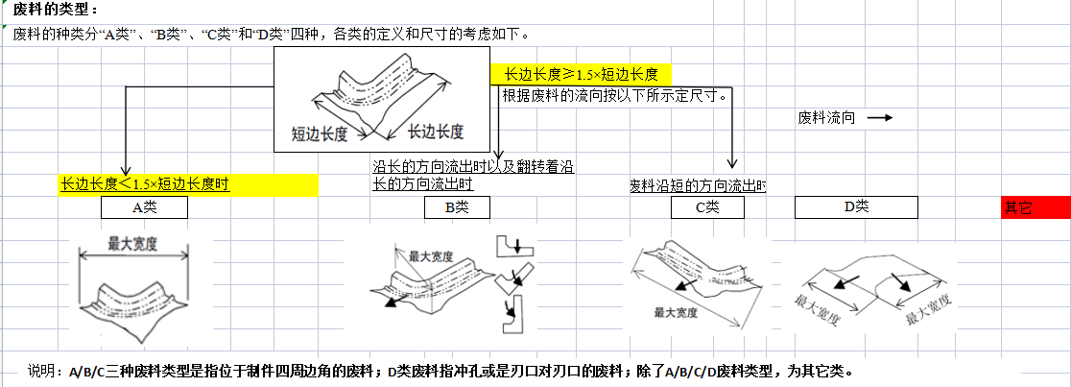
 |  | 废料滑落评审表 |  |  |  |  |  |  |  |  |  | 设计人员 | 祝腾威
 |  |  |  |  |  |  |  |  |  |  |  | 审核人员 | 张X
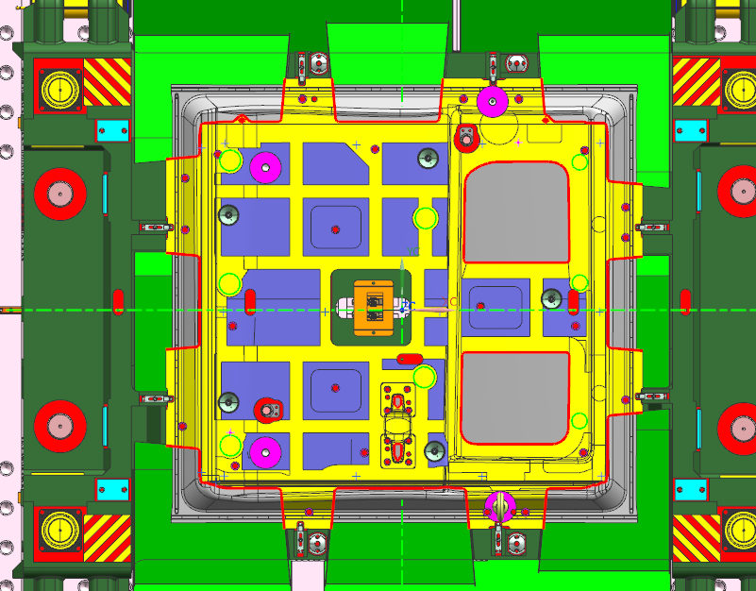 工艺：废料排布图
1
8
7

9

2
6

10

3
4
5
1

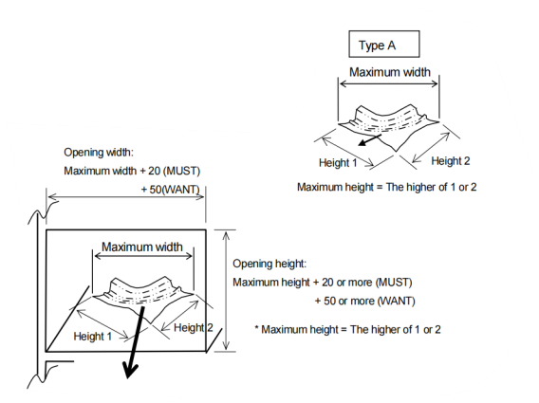
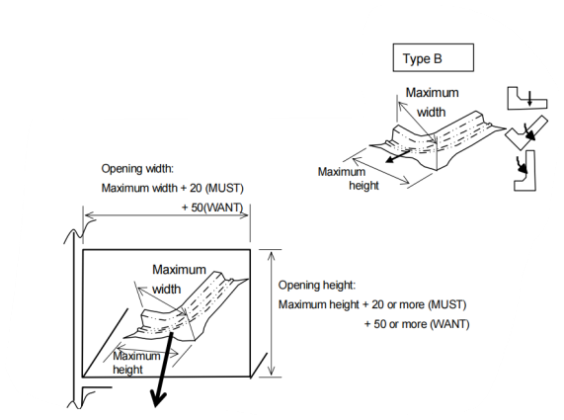

设计员填写内容 |  |  |  |  |  |  |  |  |  |  |  | 审核和主管评估 | 所有评审人员

最大宽度尺寸
废料序号 | 废料长度(mm) | 废料宽度(mm) | 对角线尺寸(mm) | 废料高度(mm) | 滑槽角度(°) |  | 滑槽宽度(mm) | 滑道高度(mm) | 是否符合标准 |  |  | 风险评估 | 评审结论 | 现场跟踪
 |  |  |  |  |  |  |  |  | 滑槽角度 | 滑槽宽度 | 滑槽高度

滑道宽度
滑道宽度
 |  |  |  |  | 1级 | 2级 |  |  |  |  |  |  |  |  |  |  | OK | 有
1 |  |  |  |  |  |  |  |  |  |  |  |  |  |  |  |  | NG | 无
2
最大尺寸（对角线）
3
滑道最小开口高度
最大宽度尺寸
滑道最小开口高度
4
5
6
7
8 |  |  |  |  |  |  |  |  |  |  |  |  |  |  | 滑道宽度(W)
9 |  |  |  |  |  |  |  |  |  |  |  |  |  |  | 滑道高度(H)
10
11
12
13
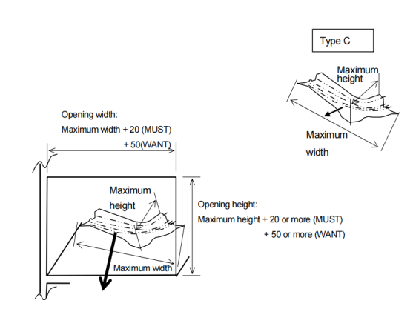
14
15
16
17
18
19 |  |  |  |  |  |  |  |  |  |  |  |  |  |  |  | 链接到目录
滑道宽度
20
21
废料评审流程：1.不符合设计标准的废料必须要评审。2.符合设计标准但是内审觉得有废料排查风险的必须要评审。3.评审时如果方案不统一或者内部评审有风险的情况下，扩大评审，邀请现场技术专家参加。4.设计段有废料排出风险的废料进行现场跟踪，闭环总结。

最大尺寸（对角线）
滑道最小开口高度

安全部件检查表
 |  | 安全部件检查表 |  |  |  |  | 设计人员 | 祝腾威
 |  |  |  |  |  |  | 审核人员 | 张X
项目一 |  | 起吊重量核算
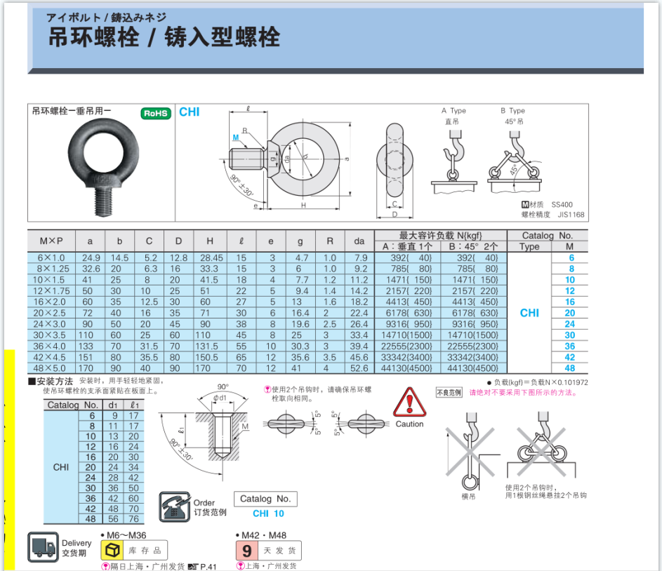
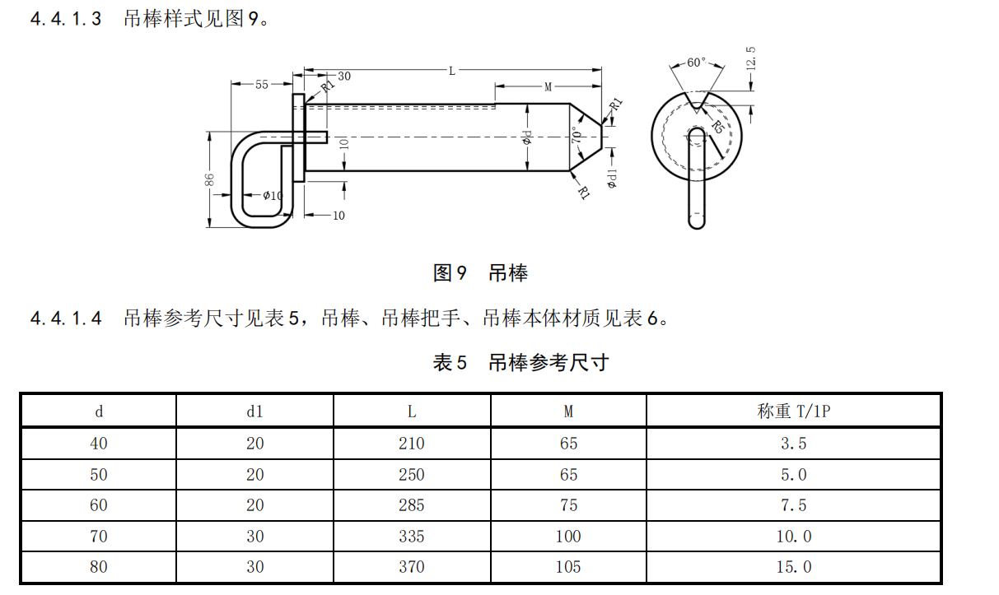
序号 | 起吊部件 |  | 起吊部件重量(kg) | 起吊形式 | 起吊规格 | 单个标准承重(kg) | 结果 |  |  | 下模部件 | 规格 | 三住1个承重（螺纹套） | WDX1个承重（螺纹套） | WDX1个承重（螺纹孔铸铁） | WDX1个承重（螺纹孔铸钢） | 规格 | 承重（T）
1 |  |  |  |  |  |  | NG |  | M16 | 下模总部件 | M16 | 450 | 675 | 420 | 675 | Ø33 | 3
2 |  |  |  |  |  |  | NG |  | M20 | 下模凸模 | M20 | 600 | 1035 | 650 | 1035 | Ø43 | 5
3 |  |  |  |  |  |  | NG |  | M24 | 下模斜楔驱动 | M24 | 1000 | 1440 | 1040 | 1440 | Ø53 | 7
4 |  |  |  |  |  |  | NG |  | M30 | 下模滑块 | M30 | 1700 | 2025 | 1460 | 2025 | Ø67 | 10
5 |  |  |  |  |  |  | NG |  | M36 | 下模托芯 | M36 | 2300 | 3150 | 2275 | 3150 | Ø80 | 15
6 |  |  |  |  |  |  | NG |  | M42 | 转向斜楔滑车 | M42 | 3300 | 4050 | 2925 | 4050
7 |  |  |  |  |  |  | NG |  | M48 | 基准斜楔 | M48 | 4500 | 5400 | 3900 | 5400
8 |  |  |  |  |  |  | NG |  | Ø33 | 旋转斜楔
9 |  |  |  |  |  |  | NG |  | Ø43 | 压边圈
10 |  |  |  |  |  |  | NG |  | Ø53 | 下模垫板
11 |  |  |  |  |  |  |  |  | Ø67 | 整个模具
12 |  |  |  |  |  |  | NG |  | Ø80 | 压料板
13 |  |  |  |  |  |  | NG
14 |  |  |  |  |  |  | NG |  |  | 起吊形式
15 |  |  |  |  |  |  | NG |  | OK | 插销式吊耳
项目二 |  | 安全部件一致性检查 |  |  |  |  |  |  | NG | 螺纹套
 |  | 从PDM项目资料下载标准体，对比截图 |  |  |  |  | 结果 | 备注 | / | 螺纹孔

吊耳（与标准体是否一致，上下模吊耳是否无错位？）

 |  |  |  |  |  |  |  |  | 链接到目录
侧销（与标准体是否一致，两侧是否需要斜筋补强？）

25条图纸点检表
安徽江福科技有限公司
 |  |  | 安徽江福科技有限公司 | 编号： |  |  |  | 日期
 |  |  |  | 设计人员： |  | 祝腾威
 |  |  | 图纸点检表 | 校对人员: |  | 张X
产品名: | 右滑门外板 | 工序内容： | OP20-TR+PI | 审核人员： |  | 张X
模具图号: | N72-VE23-M002-CAD9900200350-9900205227-OP20 | 使用设备： | 上饶J39-1200F | OK：√ NG：× 无检查项：无
NO. | 检 查 点（本次点检共 项，其中评审项： ，无关项： ，风险项：0） |  |  | 自检 | 校对 | 审核 | 备注
 |  |  |  |  |  |  |  |  |  | 自检 | 校对 | 审核
保利龙点检内容
1 | 图纸的图层、命名是否规范；文件是否齐全； |  |  |  |  |  |  |  | OK | 0 | 0 | 0
2 | 所有图纸必须有前序的工艺，并检查板件和模具是否干涉； |  |  |  |  |  |  |  | NG | 0 | 0 | 0
3 | 模具上的一些特殊要求的信息是否做了注明（比如说明层、多个切换机构的工作状态、预留部件，加工注意事项等）； |  |  |  |  |  |  |  | 无 | 0 | 0 | 0
4 | 拉延、修边序的拉延筋需要设计体现（2023-8-7） |  |  |  |  |  |  |  | 确认数量 | 0 | 0 | 0
5 | 基准面基准孔窥视孔是否遗漏； |  |  |  |  |  |  |  | 设计数量 | 31 | 31 | 31
6 | 过线孔是否通畅； |  |  |  |  |  |  |  | 链接到目录
7 | 废料滑板是否安装规范制作；
8 | 整体热处理锻件镶块是否需要软套；
9 | 标准斜楔滑块上的螺钉孔、键槽须在3D中做出，明细表中标注采购追加工并单独建立文件夹附实体给采购；
10 | 所有部件的翻转起吊孔是否做了，吊环实体需体现，检查是否干涉；
11 | 刀块是否悬空超过10mm；
12 | 标准斜楔上侧冲冲头固定座是否悬空；
13 | 冲头必须带顶针；
14 | 冲头必须带中心销；
15 | 冲头吃入量是否合理，是否考虑了料厚方向；
16 | 后续定位板避空让位，在不影响工作内容的前提下，至少做10mm以上；产品法兰面整形处的定位让空按照1mm
17 | 小的冲孔镶块是否加了弹顶销；
18 | 氮气缸法兰和斜楔盖板的螺钉孔位是否正确；
19 | 压料板的行程设定是否合理，符合规范要求。工作行程较小时也要保证至少30，落料模除外；
20 | 氮气缸行程不要用到极限，尤其整形变化量比较大的工序，需考虑回弹等情况，尽量留点整改余量；
21 | 上模镶块的销堵是否设置，形式（弹簧塞/螺纹塞）根据客户技术要求；
22 | 压料板是否需要墩死块，不需要墩死块的上模和压料板之间是否设置了加工基准台，基准台间间隙按客户规范设计；
23 | 顶料气缸优先考虑放置在下摸座上，若放置在凸模上，需增加快换接头以便于凸模拆卸；
正式图点检内容
1 | 拉延感应器必须选用弯头；后序模具是否考虑了拆装，电路走线是否合理；
2 | 镶块拉延的排气孔3D里必须做出（凸模、凹模均需设计）；
3 | 电气路布置详细说明图是否已做；
4 | 导板导柱和氮气缸的型号规格是否正确，错了会严重影响模具调试进展；
5 | 三销孔、导柱导套孔位必须是整数（整5整10）（2023-8-7）
6 | 刻印标记（零件号、周期标记、LOGO等）是否设计？位置优先设置在平面上（2023-8-7）
7 | 运输连接板尺寸是否正确？（2023-8-7）
8 | 正式图部件明细编号需要与FMC图纸明细编号保持一致（2023-8-7）

说明 ：此表格为现场异常集中爆发的问题，提交审核前必须全检，设计部内部应打印纸质单手写点检签字，外协及武汉分部要由负责人确认。图纸下发泡沫时和正式图时分别逐项检查确认并附带此表。

后序压力控制专项检查表
说明：
1、说有黄色区域需要填写
2、黄色区域校对、审核人员对应填写
3、最下方“结果判定”栏，数据完整自动判断
安徽江福科技有限公司
 |  |  | 安徽江福科技有限公司 |  |  |  | 编号： |  |  | 日期
 |  |  |  |  |  |  | 设计： | 祝腾威 |  | 2024-10-25
 |  |  | 模具行程和力的校核 |  |  |  | 校对: | 张X |  | 0
产品名: |  | 右滑门外板 |  | 工序内容： | OP20-TR+PI |  | 审核: | 张X |  | 0
模具图号: |  | N72-VE23-M002-CAD9900200350-9900205227-OP20 |  | 设备参数： | 上饶J39-1200F |  | OK：√ NG：× 无关项
项目一 |  | 行程 |  |  |  |  | 自检 | 审核 | 备注
模具工作行程图及说明 |  |  |  |  |  |  | × | × |  |  | 链接到目录
项目二 |  | 模具压力计算（T） |  |  |  |  | OK：√ NG：× 无关项
产品加工力（T） |  | 计算过程或工艺分析数据(修边) | 理论结果(修边) | 计算过程或工艺分析数据(成型) | 理论结果(成型) | 模具闭合状态力（T） | 自检 | 审核 | 备注
 |  |  |  |  |  | 0 | √
 |  |  |  |  |  | 0
 |  |  |  |  |  | 0
压力源(T) | 拉延机床-下气垫力（T） |  | 工艺分析压边力（1） |  | 工艺分析压边力（2）
 |  |  |  |  |  | 0
 |  | 氮气弹簧型号 | 初压 | 终压 | 数量
 | 压料弹簧力（T） |  |  |  |  | 0 | √
 | 压料弹簧力（T） |  |  |  |  | 0
 | 压料弹簧力（T） |  |  |  |  | 0
 | 压料弹簧力（T） |  |  |  |  | 0
 | 压料弹簧力（T） |  |  |  |  | 0
存放氮气弹簧（T） |  |  |  |  |  | 0 | √
斜楔相关压力源（T） | 60°斜楔压力（T） |  |  |  |  | 0
 | 50°斜楔压力（T） |  |  |  |  | 0
 | 50°斜楔压力（T） |  |  |  |  | 0
 |  |  |  |  |  | 0
 |  |  |  |  |  | 0
 |  |  |  |  |  | 0
其他(T) |  |  |  |  |  | 0
 |  |  |  |  |  | 0
 |  |  |  |  |  | 0
 |  |  |  |  |  | 0
模具总压力（T） |  | 0.0 | 设备载荷（T） | 800 | 结果判定 | OK
项目三 |  | 压料芯背面弹簧布置图+压料面对应情况 |  |  |  |  | OK：√ NG：× 无关项

动态干涉检查
设计员自检用 |  |  |  |  |  |  |  |  |  | 江福复查人员复检用

安徽江福科技有限公司
 |  |  | 模具动态干涉检查表 |  |  | 体系号 | V1.0 |  |  | N72-VE23 |  |  | 模具动态复查表（保利龙） |  |  | N72-VE23 |  |  | 模具动态复查表（正式图）
 |  |  |  |  |  | 自检 | 祝腾威
 |  |  |  |  |  | 自检日期 | 2024-10-25 |  |  | 序号 | 问题点 |  |  | 截图确认 |  | 序号 | 问题点 |  |  | 截图确认
项目号 |  | 零件号 | 零件名称 | 工序+工序内容 |  | 校对 | 张X |  |  | 问题1 |  | 翻转安装面多余删除 |  |  | 锁项确认 | 问题1 |  | 翻转安装面多余删除 |  |  | 锁项确认
N72-VE23 |  | 9900200350-9900205227 | 右滑门外板 | OP20-TR+PI |  | 校对日期 | 0 |  |  |  |  |  |  |  | OK |  |  |  |  |  | OK
SAM检查输出结果 |  |  |  |  | SAM文件做不出来的手动检查截图（举升器、指示杆、切换机构等） |  |  |  | 链接到目录
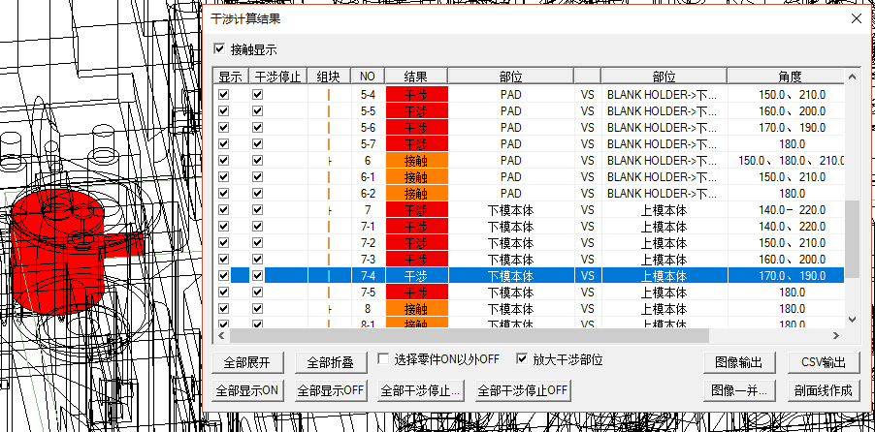

 |  |  |  |  |  |  |  |  |  |  |  |  |  |  | 确认时间 |  |  |  |  |  | 确认时间

 |  |  |  |  |  |  |  |  |  |  |  |  |  |  | 确认人 |  |  |  |  |  | 确认人

 |  |  |  |  |  |  |  |  |  | 问题2 | OP40 |  |  |  | 锁项确认 | 问题2 | OP40 |  |  |  | 锁项确认

序号 | 干涉区域图片 |  | 干涉描述 |  | 改后截图 |  | 结论 | 备注
1、拉延模全顶杆干涉检查截图

 |  |  |  |  |  |  |  |  |  |  |  |  |  |  | 确认时间 |  |  |  |  |  | 确认时间

 |  |  |  |  |  |  |  |  |  |  |  |  |  |  | 确认人 |  |  |  |  |  | 确认人
2

 |  |  |  |  |  |  |  |  |  | 问题3 | OP40 |  |  |  | 锁项确认 | 问题3 | OP40 |  |  |  | 锁项确认
 |  |  |  |  |  |  |  |  |  |  |  |  |  |  | OK

3

 |  |  |  |  |  |  |  |  |  |  |  |  |  |  | 确认时间 |  |  |  |  |  | 确认时间
 |  |  |  |  |  |  |  |  |  |  |  |  |  |  | 2023-06-28 |  |  |  |  |  | 2023-06-28
 |  |  |  |  |  |  |  |  |  |  |  |  |  |  | 确认人 |  |  |  |  |  | 确认人
4 |  |  |  |  |  |  |  |  |  |  |  |  |  |  | 张修凤 |  |  |  |  |  | 张修凤

 |  |  |  |  |  |  |  |  |  | 问题4 | OP40 |  |  |  | 锁项确认 | 问题4 | OP40 |  |  |  | 锁项确认

5

 |  |  |  |  |  |  |  |  |  |  |  |  |  |  | 确认时间 |  |  |  |  |  | 确认时间
 |  |  |  |  |  |  |  |  |  |  |  |  |  |  |  |  |  |  |  |  | 2023-06-29
 |  |  |  |  |  |  |  |  |  |  |  |  |  |  | 确认人 |  |  |  |  |  | 确认人
6 |  |  |  |  |  |  |  |  |  |  |  |  |  |  |  |  |  |  |  |  | 张修凤

 |  |  |  |  |  |  |  |  |  | 问题5 | OP40 |  |  |  | 锁项确认 | 问题5 | OP40 |  |  |  | 锁项确认
 |  |  |  |  |  |  |  |  |  |  |  |  |  |  | OK

7

 |  |  |  |  |  |  |  |  |  |  |  |  |  |  | 确认时间 |  |  |  |  |  | 确认时间
 |  |  |  |  |  |  |  |  |  |  |  |  |  |  | 2023-06-29 |  |  |  |  |  | 2023-06-30
 |  |  |  |  |  |  |  |  |  |  |  |  |  |  | 确认人 |  |  |  |  |  | 确认人
8 |  |  |  |  |  |  |  |  |  |  |  |  |  |  | 张修凤 |  |  |  |  |  | 张修凤

 |  |  |  |  |  |  |  |  |  | 问题6 | OP40 |  |  |  | 锁项确认 | 问题6 | OP40 |  |  |  | 锁项确认

9

 |  |  |  |  |  |  |  |  |  |  |  |  |  |  | 确认时间 |  |  |  |  |  | 确认时间
 |  |  |  |  |  |  |  |  |  |  |  |  |  |  |  |  |  |  |  |  | 2023-07-01
 |  |  |  |  |  |  |  |  |  |  |  |  |  |  | 确认人 |  |  |  |  |  | 确认人
10 |  |  |  |  |  |  |  |  |  |  |  |  |  |  |  |  |  |  |  |  | 张修凤

 |  |  |  |  |  |  |  |  |  | 问题7 | OP40 |  |  |  | 锁项确认 | 问题7 | OP40 |  |  |  | 锁项确认
 |  |  |  |  |  |  |  |  |  |  |  |  |  |  | OK

11

 |  |  |  |  |  |  |  |  |  |  |  |  |  |  | 确认时间 |  |  |  |  |  | 确认时间
 |  |  |  |  |  |  |  |  |  |  |  |  |  |  | 2023-06-30 |  |  |  |  |  | 2023-07-02
 |  |  |  |  |  |  |  |  |  |  |  |  |  |  | 确认人 |  |  |  |  |  | 确认人
12 |  |  |  |  |  |  |  |  |  |  |  |  |  |  | 张修凤 |  |  |  |  |  | 张修凤

 |  |  |  |  |  |  |  |  |  | 问题8 | OP40 |  |  |  | 锁项确认 | 问题8 | OP40 |  |  |  | 锁项确认

13

 |  |  |  |  |  |  |  |  |  |  |  |  |  |  | 确认时间 |  |  |  |  |  | 确认时间
 |  |  |  |  |  |  |  |  |  |  |  |  |  |  |  |  |  |  |  |  | 2023-07-03
 |  |  |  |  |  |  |  |  |  |  |  |  |  |  | 确认人 |  |  |  |  |  | 确认人
14 |  |  |  |  |  |  |  |  |  |  |  |  |  |  |  |  |  |  |  |  | 张修凤

 |  |  |  |  |  |  |  |  |  | 问题9 | OP40 |  |  |  | 锁项确认 | 问题9 | OP40 |  |  |  | 锁项确认
 |  |  |  |  |  |  |  |  |  |  |  |  |  |  | OK

15

 |  |  |  |  |  |  |  |  |  |  |  |  |  |  | 确认时间 |  |  |  |  |  | 确认时间
 |  |  |  |  |  |  |  |  |  |  |  |  |  |  | 2023-07-01 |  |  |  |  |  | 2023-07-04
 |  |  |  |  |  |  |  |  |  |  |  |  |  |  | 确认人 |  |  |  |  |  | 确认人
16 |  |  |  |  |  |  |  |  |  |  |  |  |  |  | 张修凤 |  |  |  |  |  | 张修凤

 |  |  |  |  |  |  |  |  |  | 问题10 | OP40 |  |  |  | 锁项确认 | 问题10 | OP40 |  |  |  | 锁项确认

17

 |  |  |  |  |  |  |  |  |  |  |  |  |  |  | 确认时间 |  |  |  |  |  | 确认时间
 |  |  |  |  |  |  |  |  |  |  |  |  |  |  |  |  |  |  |  |  | 2023-07-05
 |  |  |  |  |  |  |  |  |  |  |  |  |  |  | 确认人 |  |  |  |  |  | 确认人
18 |  |  |  |  |  |  |  |  |  |  |  |  |  |  |  |  |  |  |  |  | 张修凤

 |  |  |  |  |  |  |  |  |  | 问题11 | OP40 |  |  |  | 锁项确认 | 问题11 | OP40 |  |  |  | 锁项确认
 |  |  |  |  |  |  |  |  |  |  |  |  |  |  | OK

19

 |  |  |  |  |  |  |  |  |  |  |  |  |  |  | 确认时间 |  |  |  |  |  | 确认时间
 |  |  |  |  |  |  |  |  |  |  |  |  |  |  | 2023-07-02 |  |  |  |  |  | 2023-07-06
 |  |  |  |  |  |  |  |  |  |  |  |  |  |  | 确认人 |  |  |  |  |  | 确认人
20 |  |  |  |  |  |  |  |  |  |  |  |  |  |  | 张修凤 |  |  |  |  |  | 张修凤

 |  |  |  |  |  |  |  |  |  | 问题12 | OP40 |  |  |  | 锁项确认 | 问题12 | OP40 |  |  |  | 锁项确认

21

 |  |  |  |  |  |  |  |  |  |  |  |  |  |  | 确认时间 |  |  |  |  |  | 确认时间
 |  |  |  |  |  |  |  |  |  |  |  |  |  |  |  |  |  |  |  |  | 2023-07-07
 |  |  |  |  |  |  |  |  |  |  |  |  |  |  | 确认人 |  |  |  |  |  | 确认人
22 |  |  |  |  |  |  |  |  |  |  |  |  |  |  |  |  |  |  |  |  | 张修凤

 |  |  |  |  |  |  |  |  |  | 问题13 | OP40 |  |  |  | 锁项确认 | 问题13 | OP40 |  |  |  | 锁项确认
 |  |  |  |  |  |  |  |  |  |  |  |  |  |  | OK

23

 |  |  |  |  |  |  |  |  |  |  |  |  |  |  | 确认时间 |  |  |  |  |  | 确认时间
 |  |  |  |  |  |  |  |  |  |  |  |  |  |  | 2023-07-03 |  |  |  |  |  | 2023-07-08
 |  |  |  |  |  |  |  |  |  |  |  |  |  |  | 确认人 |  |  |  |  |  | 确认人
24 |  |  |  |  |  |  |  |  |  |  |  |  |  |  | 张修凤 |  |  |  |  |  | 张修凤

 |  |  |  |  |  |  |  |  |  | 问题14 | OP40 |  |  |  | 锁项确认 | 问题14 | OP40 |  |  |  | 锁项确认

25

 |  |  |  |  |  |  |  |  |  |  |  |  |  |  | 确认时间 |  |  |  |  |  | 确认时间
 |  |  |  |  |  |  |  |  |  |  |  |  |  |  |  |  |  |  |  |  | 2023-07-09
 |  |  |  |  |  |  |  |  |  |  |  |  |  |  | 确认人 |  |  |  |  |  | 确认人
26 |  |  |  |  |  |  |  |  |  |  |  |  |  |  |  |  |  |  |  |  | 张修凤

 |  |  |  |  |  |  |  |  |  | 问题15 | OP40 |  |  |  | 锁项确认 | 问题15 | OP40 |  |  |  | 锁项确认
 |  |  |  |  |  |  |  |  |  |  |  |  |  |  | OK

27

 |  |  |  |  |  |  |  |  |  |  |  |  |  |  | 确认时间 |  |  |  |  |  | 确认时间
 |  |  |  |  |  |  |  |  |  |  |  |  |  |  | 2023-07-04 |  |  |  |  |  | 2023-07-10
 |  |  |  |  |  |  |  |  |  |  |  |  |  |  | 确认人 |  |  |  |  |  | 确认人
28 |  |  |  |  |  |  |  |  |  |  |  |  |  |  | 张修凤 |  |  |  |  |  | 张修凤

 |  |  |  |  |  |  |  |  |  | 问题16 | OP40 |  |  |  | 锁项确认 | 问题16 | OP40 |  |  |  | 锁项确认

29

 |  |  |  |  |  |  |  |  |  |  |  |  |  |  | 确认时间 |  |  |  |  |  | 确认时间
 |  |  |  |  |  |  |  |  |  |  |  |  |  |  |  |  |  |  |  |  | 2023-07-10
 |  |  |  |  |  |  |  |  |  |  |  |  |  |  | 确认人 |  |  |  |  |  | 确认人
30 |  |  |  |  |  |  |  |  |  |  |  |  |  |  |  |  |  |  |  |  | 张修凤

 |  |  |  |  |  |  |  |  |  | 问题17 | OP40 |  |  |  | 锁项确认 | 问题17 | OP40 |  |  |  | 锁项确认
 |  |  |  |  |  |  |  |  |  |  |  |  |  |  | OK

31

 |  |  |  |  |  |  |  |  |  |  |  |  |  |  | 确认时间 |  |  |  |  |  | 确认时间
 |  |  |  |  |  |  |  |  |  |  |  |  |  |  | 2023-07-05 |  |  |  |  |  | 2023-07-11
 |  |  |  |  |  |  |  |  |  |  |  |  |  |  | 确认人 |  |  |  |  |  | 确认人
32 |  |  |  |  |  |  |  |  |  |  |  |  |  |  | 张修凤 |  |  |  |  |  | 张修凤

 |  |  |  |  |  |  |  |  |  | 问题18 | OP40 |  |  |  | 锁项确认 | 问题18 | OP40 |  |  |  | 锁项确认

33

 |  |  |  |  |  |  |  |  |  |  |  |  |  |  | 确认时间 |  |  |  |  |  | 确认时间
 |  |  |  |  |  |  |  |  |  |  |  |  |  |  |  |  |  |  |  |  | 2023-07-11
 |  |  |  |  |  |  |  |  |  |  |  |  |  |  | 确认人 |  |  |  |  |  | 确认人
34 |  |  |  |  |  |  |  |  |  |  |  |  |  |  |  |  |  |  |  |  | 张修凤

 |  |  |  |  |  |  |  |  |  | 问题19 | OP40 |  |  |  | 锁项确认 | 问题19 | OP40 |  |  |  | 锁项确认
 |  |  |  |  |  |  |  |  |  |  |  |  |  |  | OK

35

 |  |  |  |  |  |  |  |  |  |  |  |  |  |  | 确认时间 |  |  |  |  |  | 确认时间
 |  |  |  |  |  |  |  |  |  |  |  |  |  |  | 2023-07-06 |  |  |  |  |  | 2023-07-12
 |  |  |  |  |  |  |  |  |  |  |  |  |  |  | 确认人 |  |  |  |  |  | 确认人
36 |  |  |  |  |  |  |  |  |  |  |  |  |  |  | 张修凤 |  |  |  |  |  | 张修凤

 |  |  |  |  |  |  |  |  |  | 问题20 | OP40 |  |  |  | 锁项确认 | 问题20 | OP40 |  |  |  | 锁项确认

37

 |  |  |  |  |  |  |  |  |  |  |  |  |  |  | 确认时间 |  |  |  |  |  | 确认时间
 |  |  |  |  |  |  |  |  |  |  |  |  |  |  |  |  |  |  |  |  | 2023-07-13
 |  |  |  |  |  |  |  |  |  |  |  |  |  |  | 确认人 |  |  |  |  |  | 确认人
38 |  |  |  |  |  |  |  |  |  |  |  |  |  |  |  |  |  |  |  |  | 张修凤

筋厚检查报告
安徽江福科技有限公司 |  |  | 塑模部件验证检查 |  |  | 版本号 | V1.0
 |  |  |  |  |  | 自检 | 祝腾威
 |  |  |  |  |  | 自检日期 | 2024-10-25
项目号 |  | 零件号 | 零件名称 | 工序+工序内容 |  | 校对 | 张X
N72-VE23 |  | 9900200350-9900205227 | 右滑门外板 | OP20-TR+PI |  | 校对日期 | 0 |  |  |  | “$A$1”
此表格要在泡沫下发当天填写制作，确保筋厚满足要求！！！
主筋检查
要求主筋厚度 |  |  | 40 |  | 实际主筋厚度 |  | 40
检查截图
 |  |  |  |  |  |  |  |  | 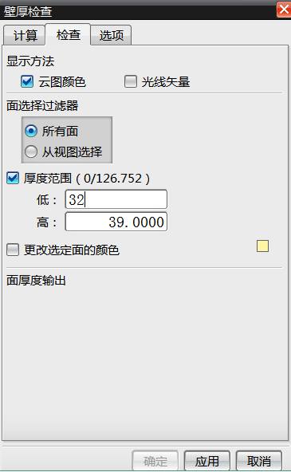 | 链接到目录
序号 | 主筋厚度不满足位置截图 |  |  |  | 改后截图 |  | 结论 | 备注
1
2
3
4
辅筋检查
要求辅筋厚度 |  |  | 30 |  | 实际辅筋厚度 |  | 30
检查截图
 |  |  |  |  |  |  |  |  | 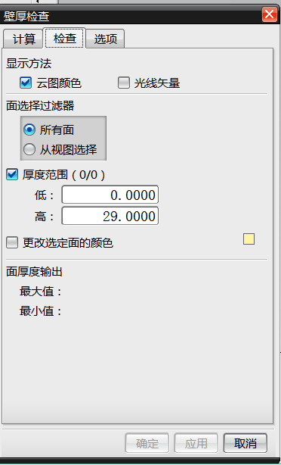
序号 | 辅筋厚度不满足位置截图 |  |  |  | 改后截图 |  | 结论 | 备注
1
2
3
4

结构FMC审核记录表
审核问题点分类占比
安徽江福科技有限公司 |  | 模具FMC结构审核表 |  |  |  | 汇总信息
模具图号 | N72-VE23-M002-CAD9900200350-9900205227-OP20 | 机床信息 | 上饶J39-1200F | 日期 | 1 | 不符合标准（含客户标准） | 0 | 总数 | 0
零件名称 | 右滑门外板 | 设计人员 | 祝腾威 | 2024-10-25 | 2 | 重大问题（含机床匹配、自动化干涉、工艺匹配等） | 0 | 合格 | 0
工序及内容 | OP20-TR+PI | 审核人员 | 张X | 0 | 3 | 结构不合理（模具强度、铸造性、加工等） | 2 | 未更改 | 0
报价尺寸/重量 | 2880*2450*1150/20.4T | 实际尺寸/重量 | 2950*2530*1150/21.69T |  | 4 | 设计遗漏 | 0 | 未更改到位 | 0
项目 | 问题点 | 对策或修改样式 | 设计者修改完成后自检截图 | 审核确认 | 5 | 废料滑落空间不足/废料滑板设置不符合标准 | 1 | 待确定 | 0
1.下发FMC工艺与PDM最新工艺一致性检查 | PDM FMC最新工艺版本截图 | 图纸下发工艺版本截图 |  |  | 6 | 减重 | 1 | 无法更改 | 0
 |  |  |  |  | 7 | 压力和行程设置问题 | 0
 |  |  |  |  | 8 | 动静态干涉 | 0
 |  |  |  |  | 9 | 其他优化项 | 0
 |  |  |  |  | 10 | 设计重大风险排查项 | 3
 |  |  |  |  |  | 总计 | 4

 |  |  |  |  |  |  |  |  |  |  | OK
 |  |  |  |  |  |  |  |  |  |  | NG
 |  |  |  |  |  |  |  |  |  | 不涉及 | /

 |  |  |  |  | 链接到目录

 | 问题点类型 | 设计重大风险项 | 更改确认情况 | NG
2、工艺一致性检查，是否无漏冲孔？斜楔角度与工艺是否一致等 | 工艺角度线测量截图 | 结构图纸测量角度截图

 | 问题点类型 | 设计重大风险项 | 更改确认情况 | NG
3、镜像模具局部型面、孔等工艺差异性内容检查 | 工艺差异性部分截图 | 结构图纸差异性部分截图

 | 问题点类型 | 设计重大风险项 | 更改确认情况 | NG
4、工艺的特殊指示是否识别并执行（包括但不限于局部强压，到底筋等） | 工艺特殊指示截图 | 结构图纸执行截图 |  |  | 20250610新增

 | 问题点类型 |  | 更改确认情况 | NG
5、是否需要泡沫局部贴量？贴图确认 | 工艺贴量指示书截图 | 结构图纸泡沫贴量指示 |  |  | 20250610新增

 | 问题点类型 |  | 更改确认情况 | NG
6

 | 问题点类型 |  | 更改确认情况 | 待确定
7

 | 问题点类型 |  | 更改确认情况 | 待确定
8

 | 问题点类型 |  | 更改确认情况 | 待确定
9

 | 问题点类型 |  | 更改确认情况 | 待确定
10

 | 问题点类型 |  | 更改确认情况 | 待确定
11

 | 问题点类型 |  | 更改确认情况 | 待确定
12

 | 问题点类型 |  | 更改确认情况 | 待确定
13

 | 问题点类型 |  | 更改确认情况 | 待确定
14

 | 问题点类型 |  | 更改确认情况 | 待确定
15

 | 问题点类型 |  | 更改确认情况 | 待确定
16

 | 问题点类型 |  | 更改确认情况 | 待确定
17

 | 问题点类型 | 结构不合理（模具强度、铸造性、加工等） | 更改确认情况
18

 | 问题点类型 | 结构不合理（模具强度、铸造性、加工等） | 更改确认情况
19

 | 问题点类型 | 废料滑落空间不足/废料滑板设置不符合标准 | 更改确认情况
20

 | 问题点类型 | 减重 | 更改确认情况
21

 | 问题点类型 |  | 更改确认情况
22

 | 问题点类型 |  | 更改确认情况
23

 | 问题点类型 |  | 更改确认情况
24

 | 问题点类型 |  | 更改确认情况
25

 | 问题点类型 |  | 更改确认情况
26

 | 问题点类型 |  | 更改确认情况
27

 | 问题点类型 |  | 更改确认情况
28

 | 问题点类型 |  | 更改确认情况
29

 | 问题点类型 |  | 更改确认情况
30

 | 问题点类型 |  | 更改确认情况
31

 | 问题点类型 |  | 更改确认情况
32

 | 问题点类型 |  | 更改确认情况
33

 | 问题点类型 |  | 更改确认情况
34

 | 问题点类型 |  | 更改确认情况
35

 | 问题点类型 |  | 更改确认情况
36

 | 问题点类型 |  | 更改确认情况
37

 | 问题点类型 |  | 更改确认情况
38

 | 问题点类型 |  | 更改确认情况
39

 | 问题点类型 |  | 更改确认情况
40

 | 问题点类型 |  | 更改确认情况
41

 | 问题点类型 |  | 更改确认情况
42

 | 问题点类型 |  | 更改确认情况
43

 | 问题点类型 |  | 更改确认情况
44

 | 问题点类型 |  | 更改确认情况
45

 | 问题点类型 |  | 更改确认情况
46

 | 问题点类型 |  | 更改确认情况
47

 | 问题点类型 |  | 更改确认情况
48

 | 问题点类型 |  | 更改确认情况
49

 | 问题点类型 |  | 更改确认情况
50

 | 问题点类型 |  | 更改确认情况
51

 | 问题点类型 |  | 更改确认情况
52

 | 问题点类型 |  | 更改确认情况
53

 | 问题点类型 |  | 更改确认情况
54

 | 问题点类型 |  | 更改确认情况
55

 | 问题点类型 |  | 更改确认情况
56

 | 问题点类型 |  | 更改确认情况
57

 | 问题点类型 |  | 更改确认情况
58

 | 问题点类型 |  | 更改确认情况
59

 | 问题点类型 |  | 更改确认情况
60

 | 问题点类型 |  | 更改确认情况
61

 | 问题点类型 |  | 更改确认情况
62

 | 问题点类型 |  | 更改确认情况
63

 | 问题点类型 |  | 更改确认情况
64

 | 问题点类型 |  | 更改确认情况
65

 | 问题点类型 |  | 更改确认情况
66

 | 问题点类型 |  | 更改确认情况
67

 | 问题点类型 |  | 更改确认情况
68

 | 问题点类型 |  | 更改确认情况
69

 | 问题点类型 |  | 更改确认情况
70

 | 问题点类型 |  | 更改确认情况
71

 | 问题点类型 |  | 更改确认情况
72

 | 问题点类型 |  | 更改确认情况
73

 | 问题点类型 |  | 更改确认情况
74

 | 问题点类型 |  | 更改确认情况
75

 | 问题点类型 |  | 更改确认情况
76

 | 问题点类型 |  | 更改确认情况
77

 | 问题点类型 |  | 更改确认情况
78

 | 问题点类型 |  | 更改确认情况
79

 | 问题点类型 |  | 更改确认情况
80

 | 问题点类型 |  | 更改确认情况
81

 | 问题点类型 |  | 更改确认情况
82

 | 问题点类型 |  | 更改确认情况
83

 | 问题点类型 |  | 更改确认情况
84

 | 问题点类型 |  | 更改确认情况
85

 | 问题点类型 |  | 更改确认情况
86

 | 问题点类型 |  | 更改确认情况
87

 | 问题点类型 |  | 更改确认情况
88

 | 问题点类型 |  | 更改确认情况
89

 | 问题点类型 |  | 更改确认情况
90

 | 问题点类型 |  | 更改确认情况
91

 | 问题点类型 |  | 更改确认情况
92

 | 问题点类型 |  | 更改确认情况
93

 | 问题点类型 |  | 更改确认情况
94

 | 问题点类型 |  | 更改确认情况
95

 | 问题点类型 |  | 更改确认情况
96

 | 问题点类型 |  | 更改确认情况
97

 | 问题点类型 |  | 更改确认情况
98

 | 问题点类型 |  | 更改确认情况
99

 | 问题点类型 |  | 更改确认情况
100

 | 问题点类型 |  | 更改确认情况

拉延调试工艺卡
项目名称 | 零件编号 | 模具调试工艺卡 |  |  |  |  |  | 安徽江福科技有限公司
N72-VE23 | 9900200350-9900205227
厂商名称 |  | 0 | 模具尺寸(单位：毫米） |  |  | 设备
制件名称 |  | 右滑门外板 | 长 | 宽 | 高 | 客户使用设备： | 上饶J39-1200F | 设计 | 审核 |  | 批准
模具图号/编号 |  | N72-VE23-M002-CAD9900200350-9900205227-OP20 | 2950*2530*1150/21.69T |  |  | 调试使用设备： |  | 祝腾威 | 张X |  | 张X
◆调试安全点检表您逐项确认过了吗？
确认描述：
（请在OK或NO前面方格选择，打“√”）
确认签字：
CAE分析缺陷趋势
快速定位及顶杆分布图 |  |  |  |  |  |  |  | 调试安全点检表您逐项确认过了吗？确认结果描述： 确认人：

OK
NO
 |  |  |  |  |  |  |  |  |  |  |  | 链接到目录

 |  |  |  |  |  |  |  | 调试负责人：
客户机床台面

 |  |  |  |  |  |  |  | 压边圈行程（mm）

 |  |  |  |  |  |  |  | 顶杆顶出高度（mm） |  | 230
调试机床台面
模具图号/编号
模具图号/编号
模具图号/编号
备注：

